Sheet1
版本号 | 发布日期 | 系统 | 修改点 | 图片
V1.5.1 2025/8/20 |  | 迪太云系统 | 1.SOP工序支持视频上传，新增所需工时表单 | 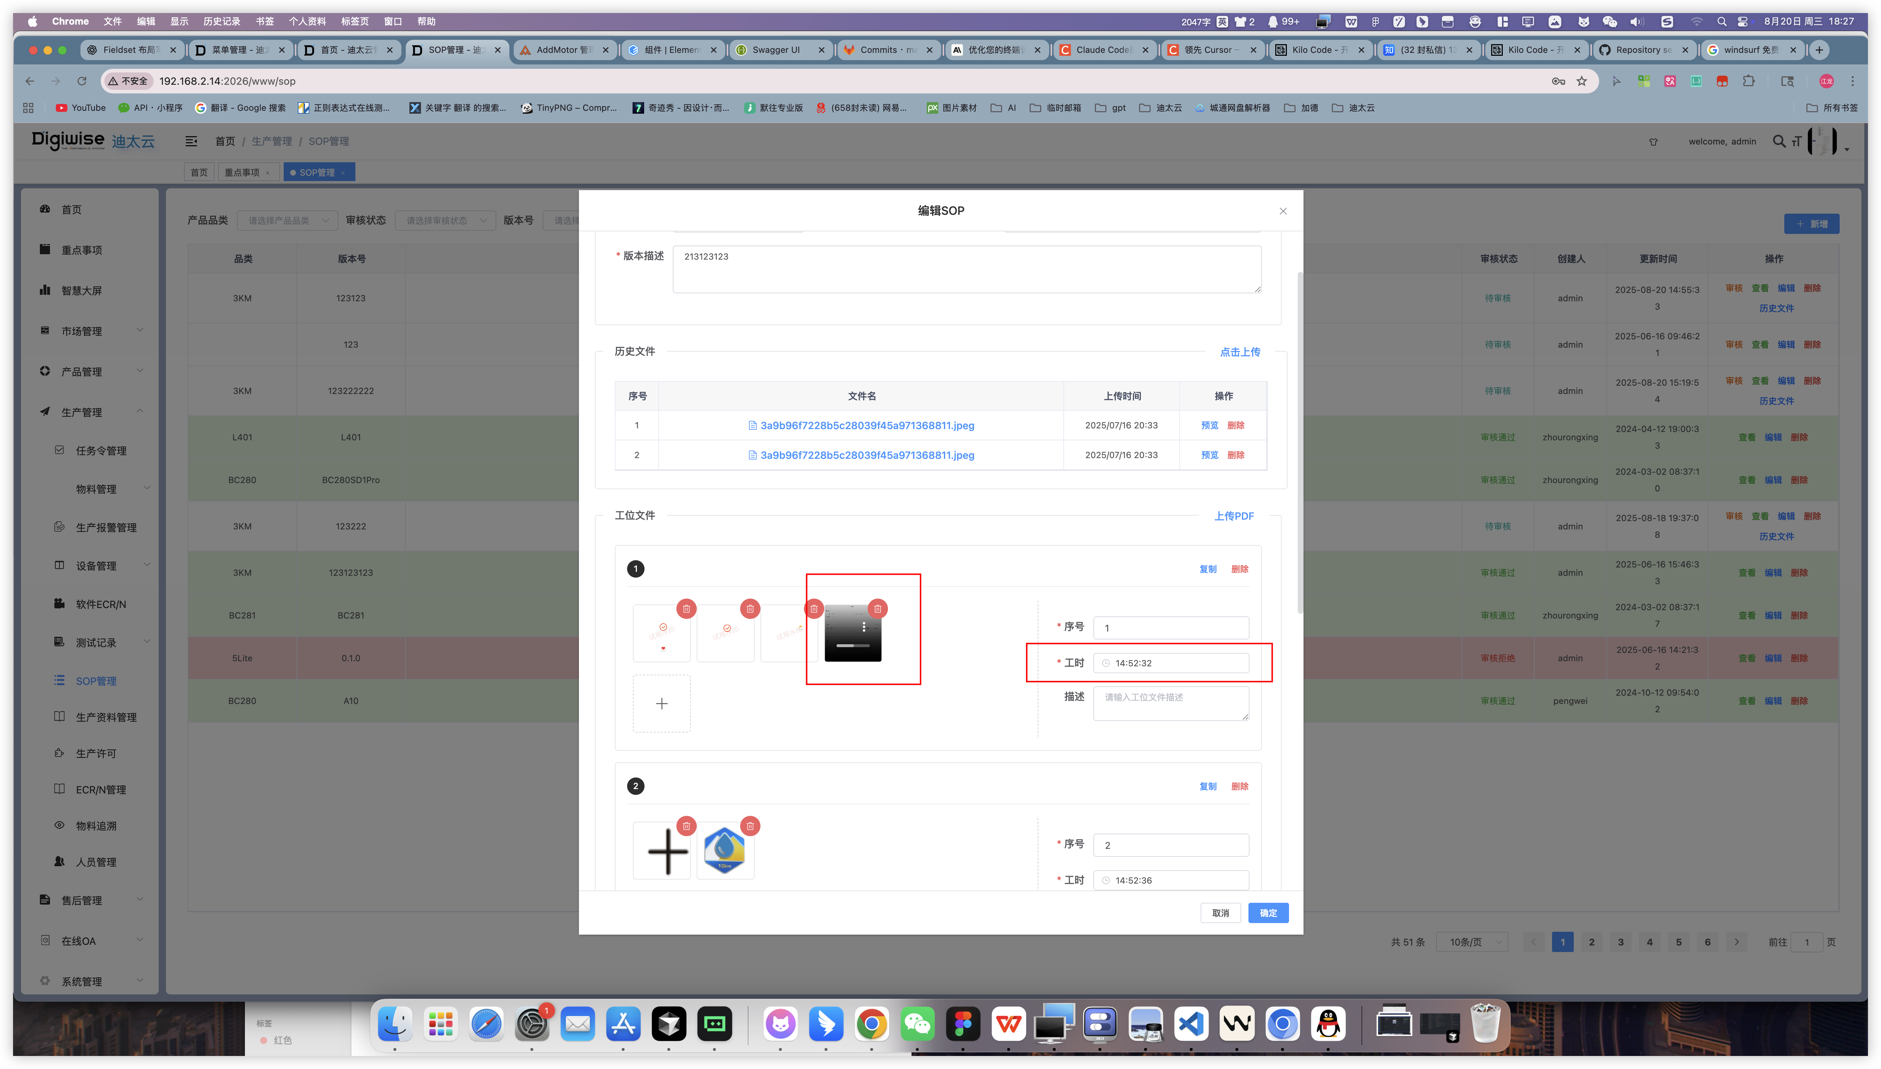
 |  |  | 2.迪太云数据大屏功能 | 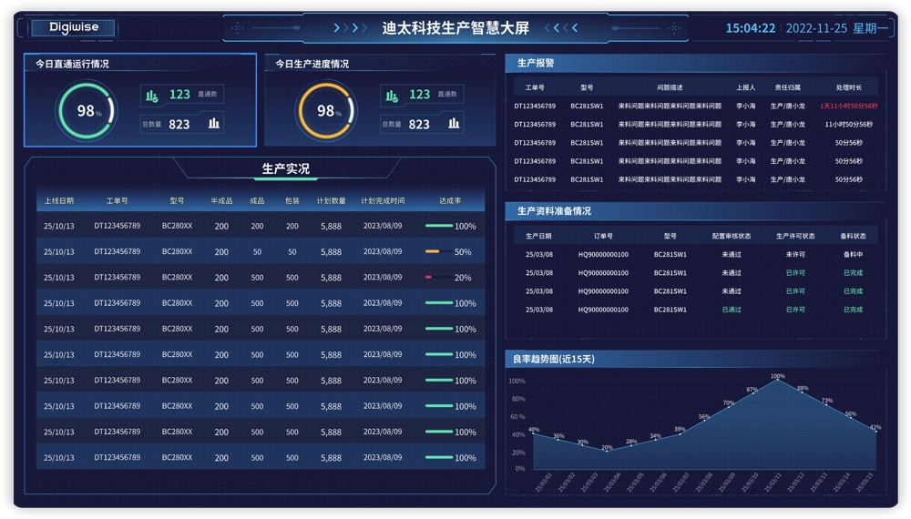
 |  |  | 3.新增生产报警功能 | 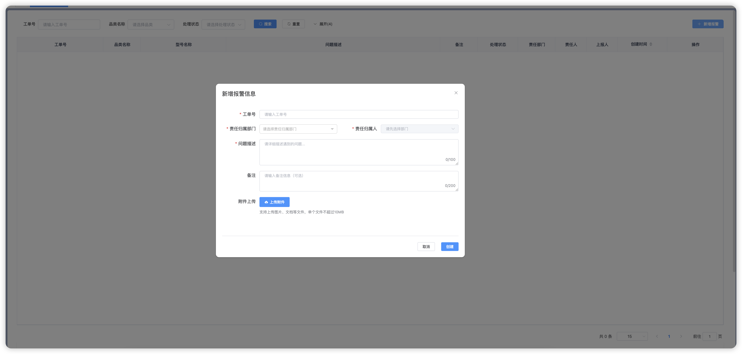
 |  |  | 4.任务令新增生产计划排期功能
 |  |  | 5.新增ecr/n（软件）审核
 |  |  | 6.出库料增加备料状态控制 | 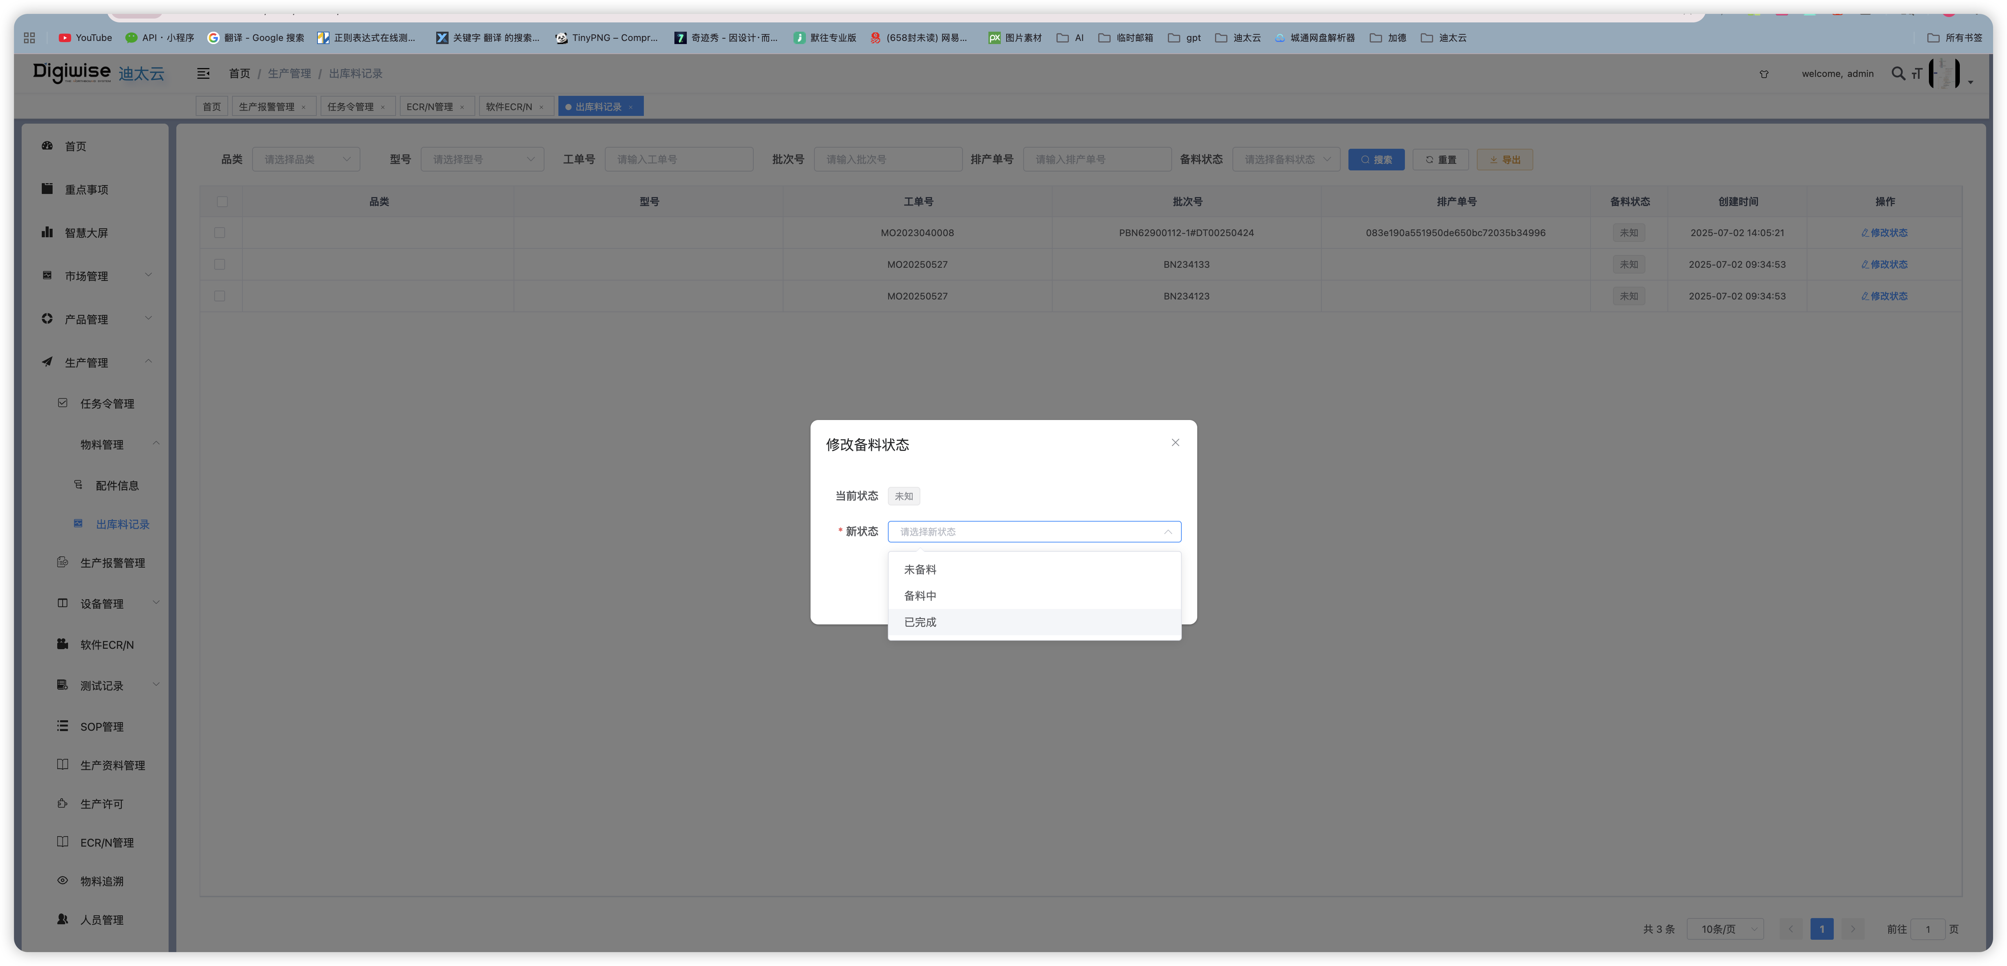
V1.5.2 2025/9/5 |  | 迪太云系统 | 1.SOP排产功能，工位设置功能适配排序方案以及MQTT推送工位内容更新 | 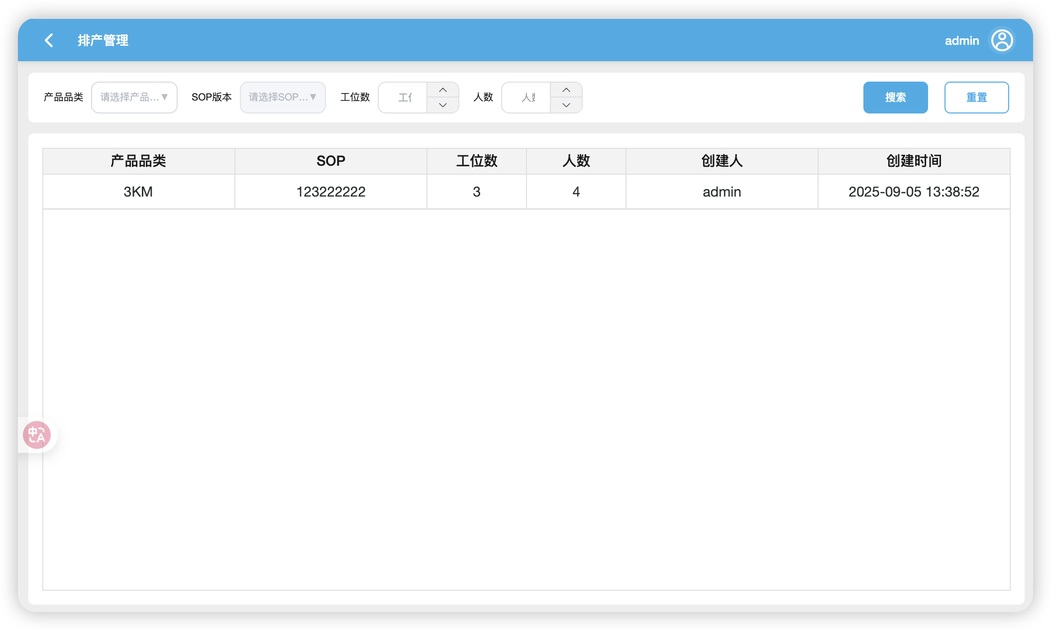 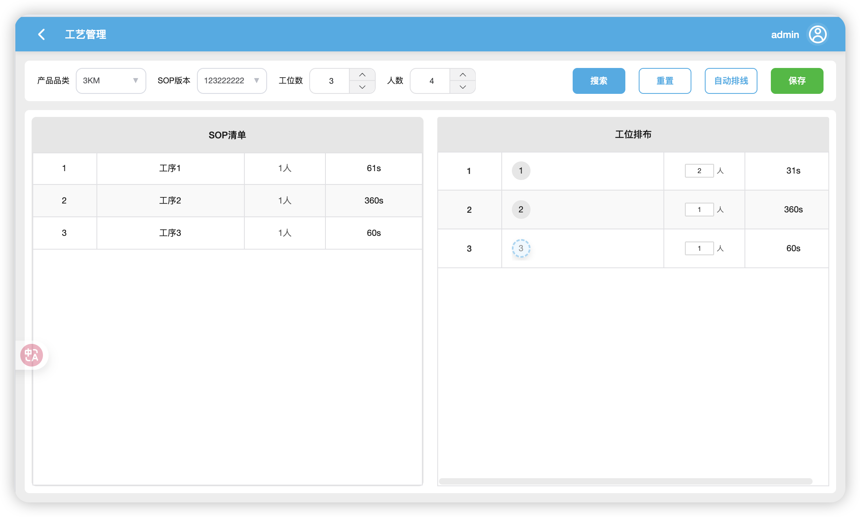 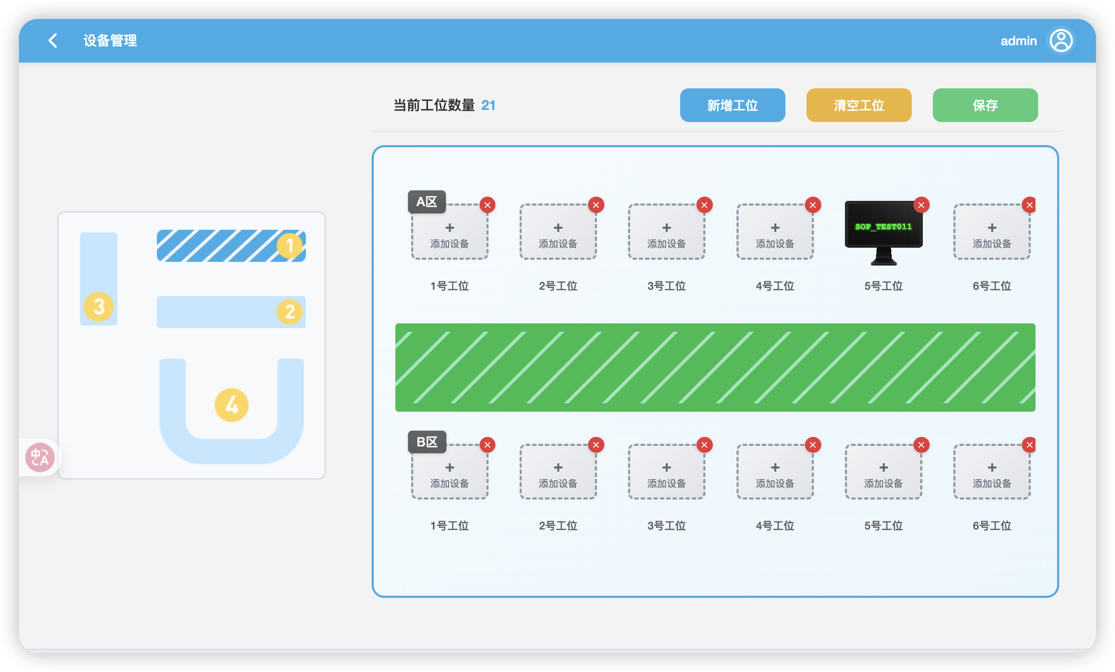
 |  |  | 2.文件配置新增软件属性（bist） | 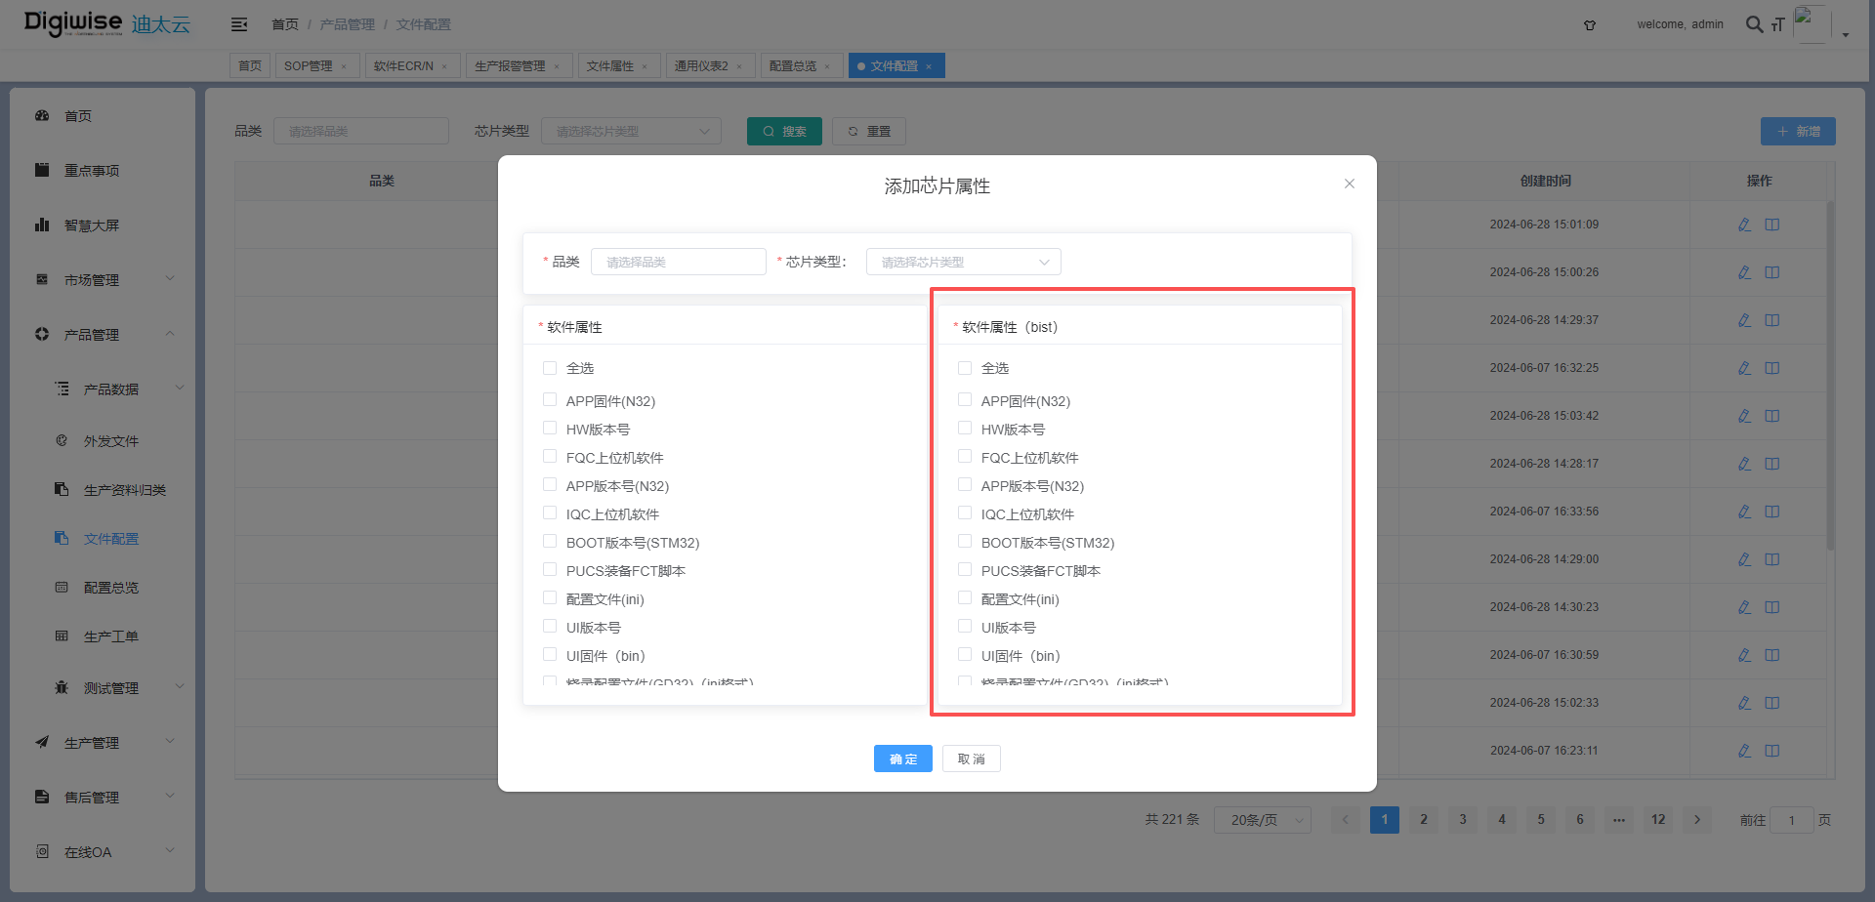
 |  |  | 3.订单变更新增客户、配置型号搜索，会审支持富文本填写 | 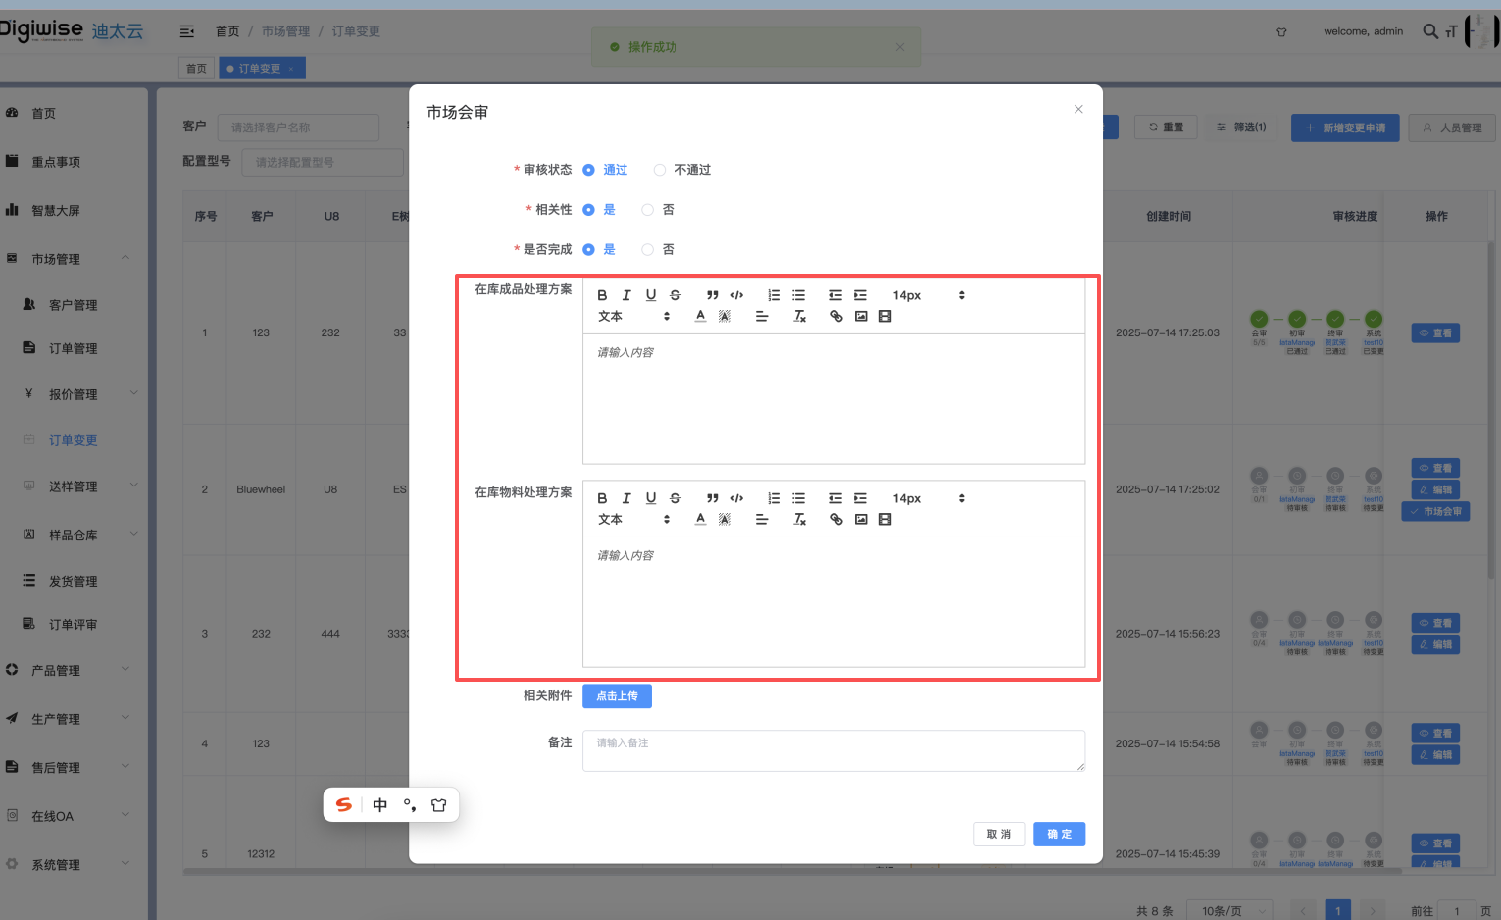
 |  |  | 4.版本信息查询新增pcbaSn、整机sn查询 | 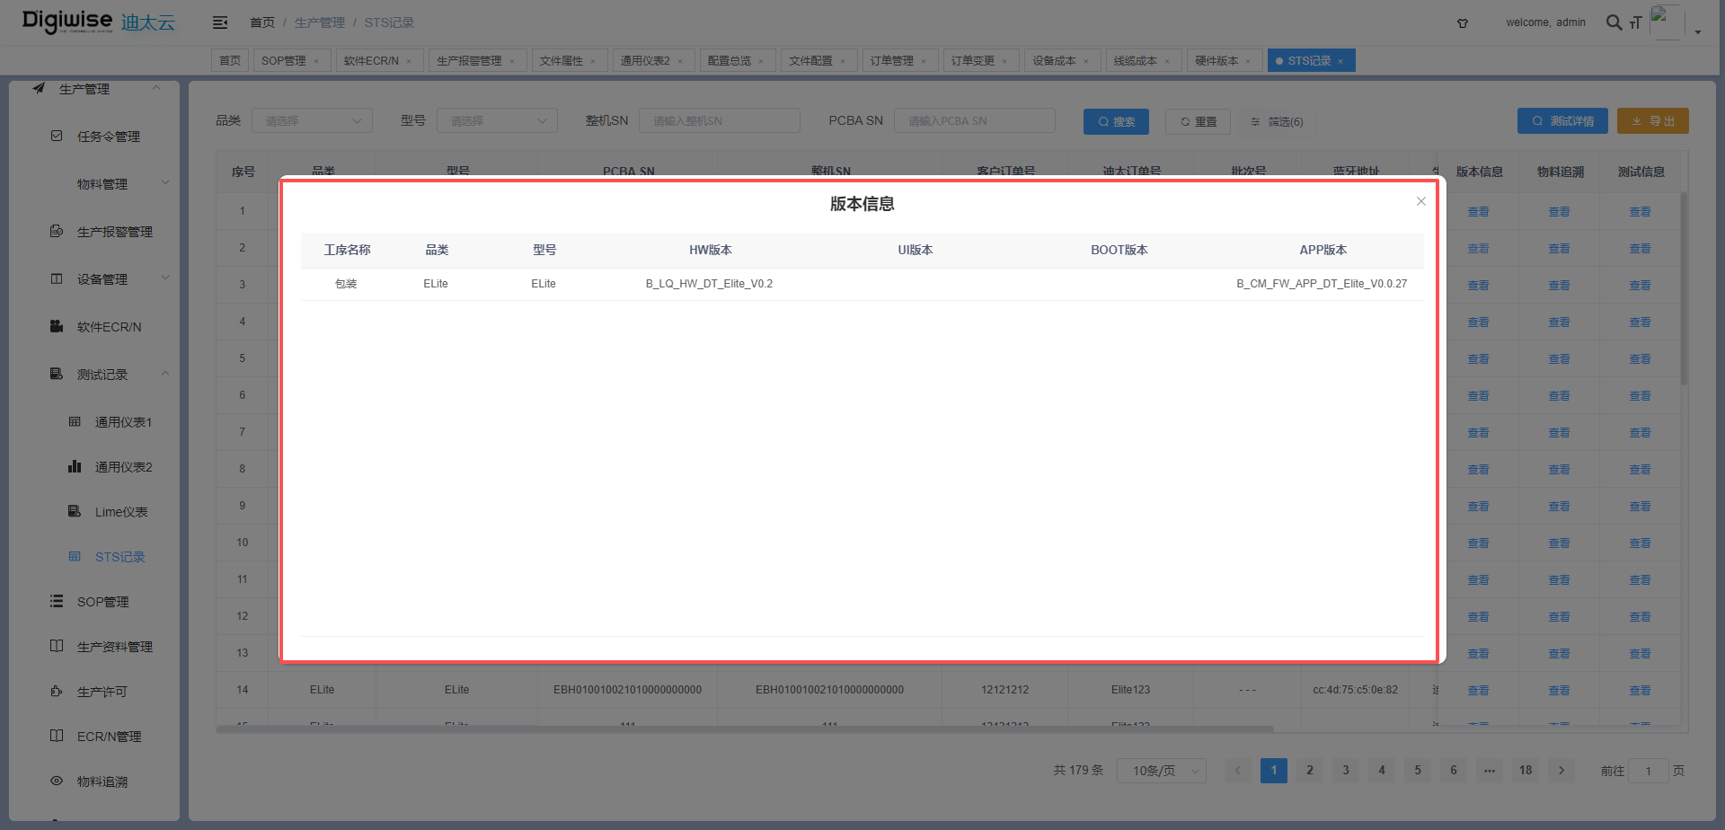
 |  |  | 5.SOP工序新增视频上传，装备选项
 |  |  | 6.仪表型号新增bist类型 | 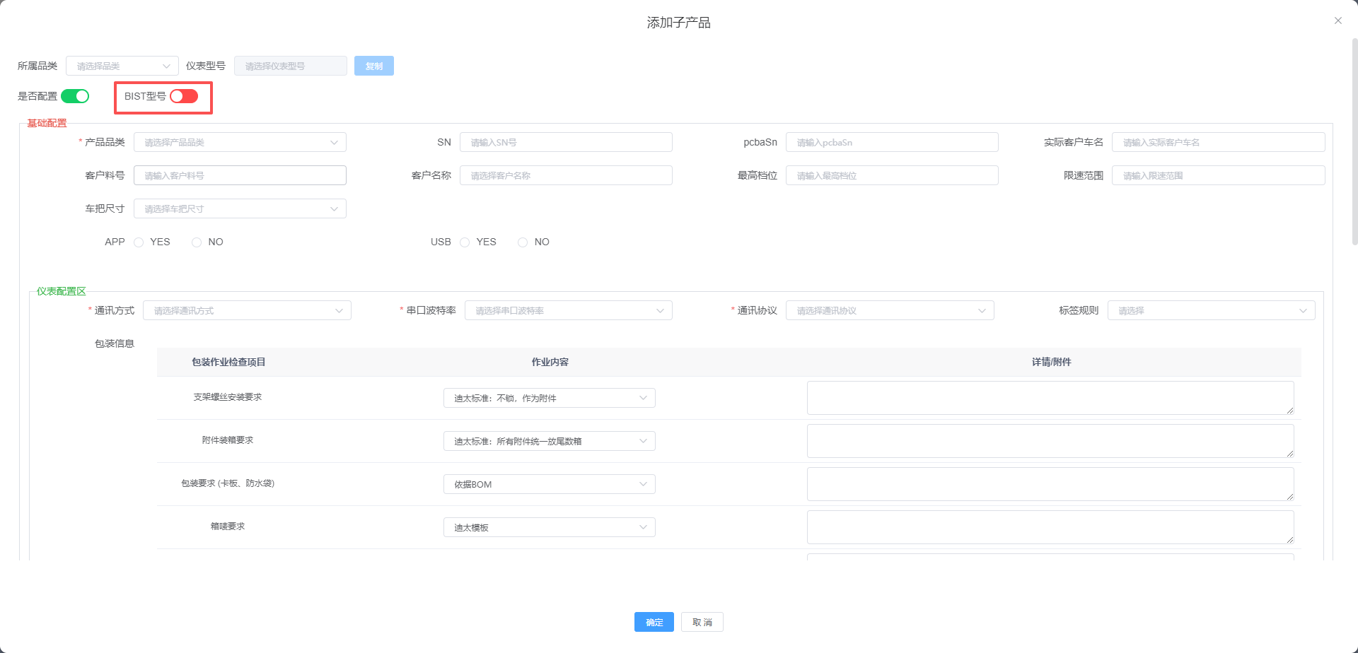
 |  |  | 7.报价单功能优化品类开启送样才能配置相关成本生成报价单，线材成本新增上锡价格、sr价格 | 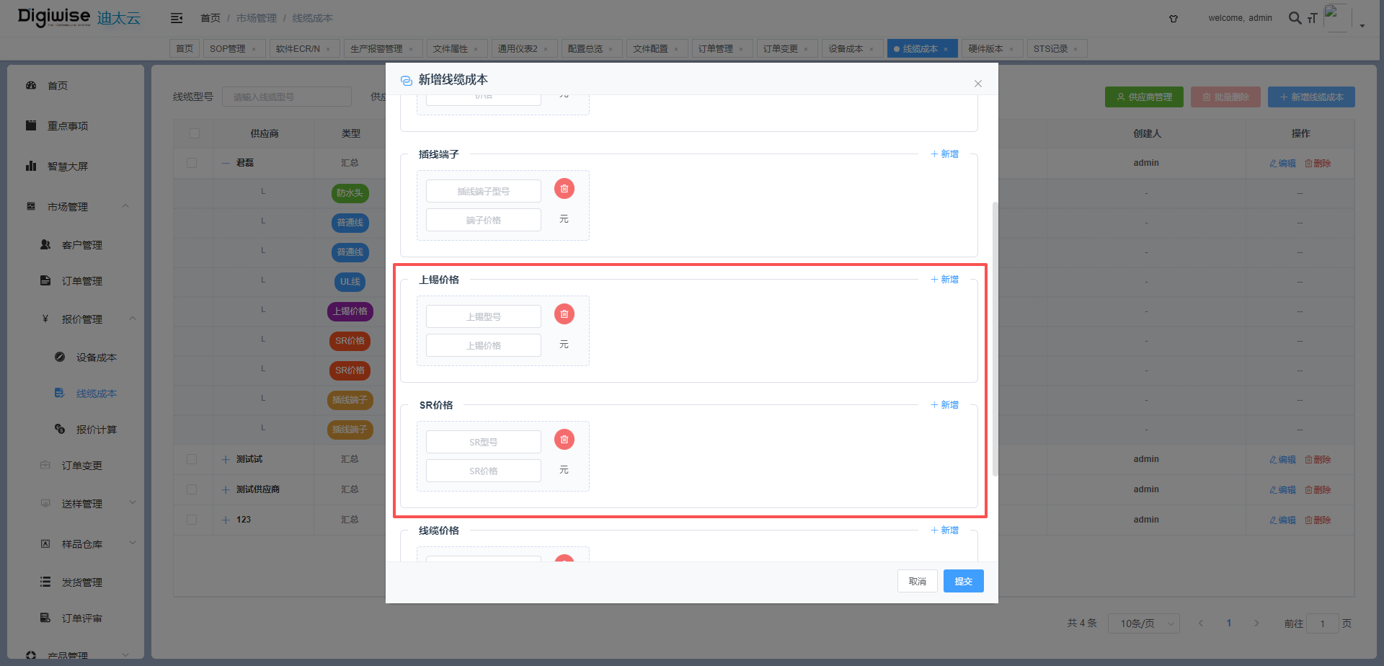
 |  | 设备端 | 1.装箱箱号生成逻辑优化，跨天箱号续接 | 设备端为接口改动，无页面图片
 |  |  | 2.气密性测试创建时增加SN对应型号不一致校验
 |  |  | 3.pucs支持扫码获取测试任务令
 |  |  | 4.新增获取当前系统时间戳接口
V1.5.3 2025/9/10 |  | 迪太云系统 | 1.SOP工序新增工序类型，方便工序进行归类展示 | 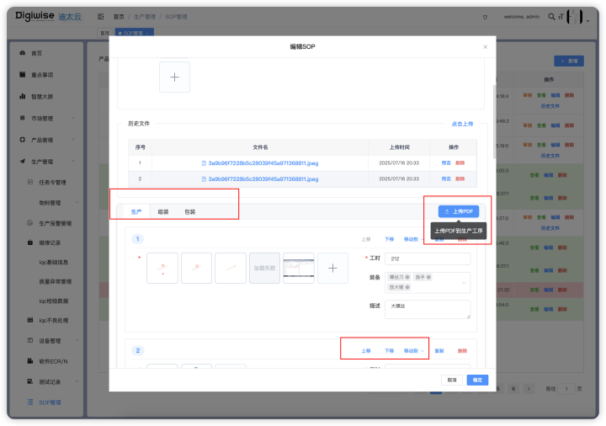
 |  |  | 2.SOP排产功能工序根据类型展示 | 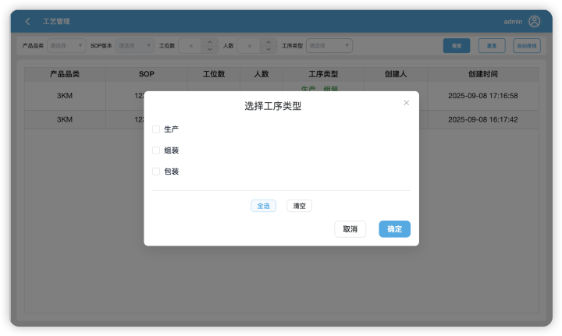
 |  |  | 3.SOP排产方案调整，支持保存部分工序类型的工序进行调整与发布 | 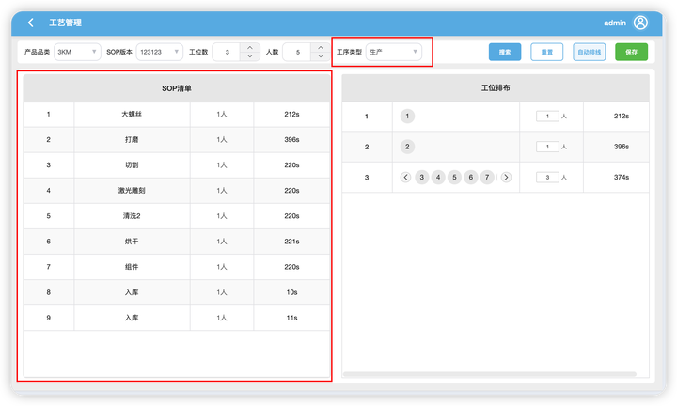
 |  | 设备端 | 1.兼容旧版本设备获取sop文件，提供V2版新接口获取sop文件 | 设备端为接口改动，无页面图片
 |  |  | 2.兼容旧版本单sop工序发布
V1.5.4 2025/9/17 |  | 迪太云系统 | 1.新增维修记录相关功能、不良统计分析报表功能 | 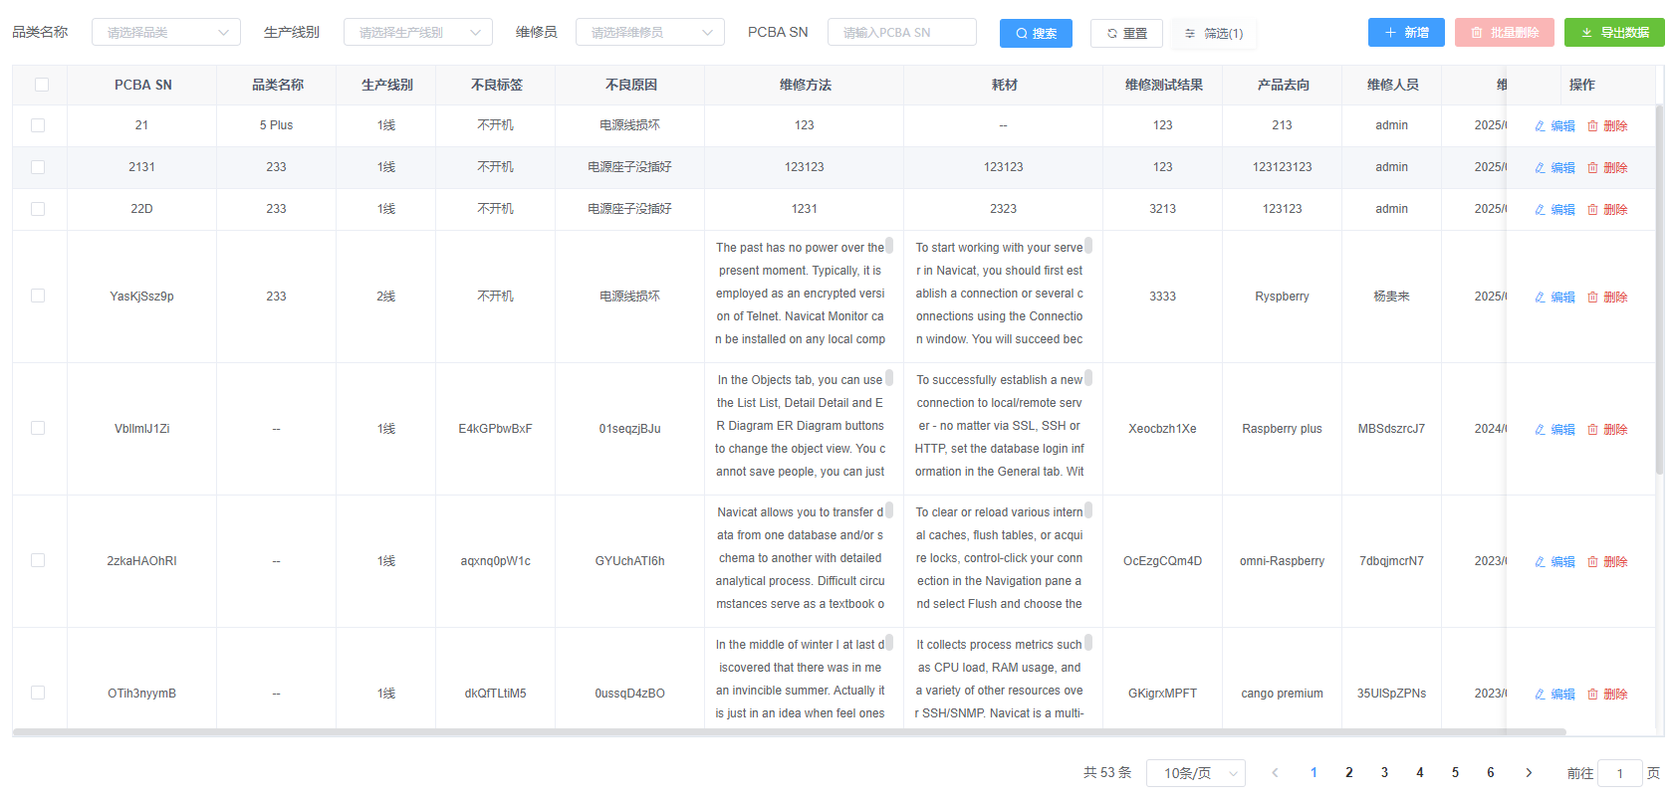 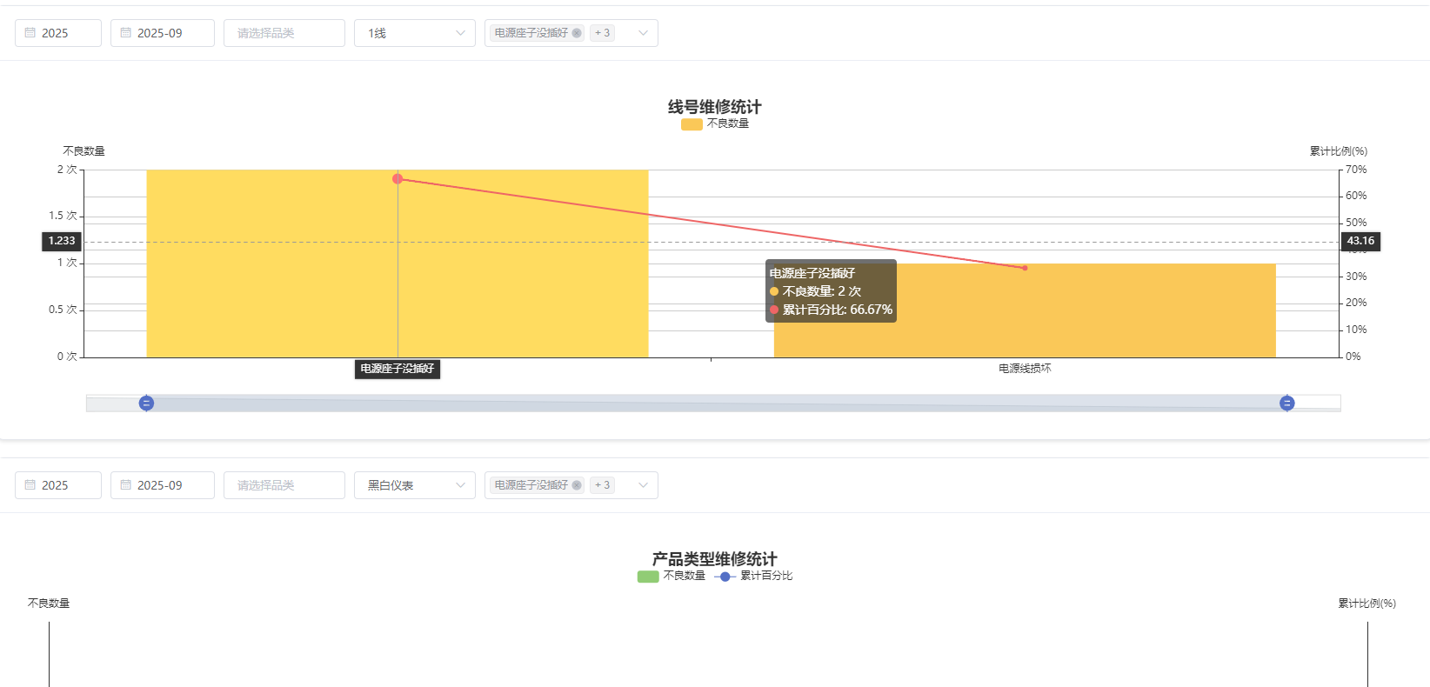
 |  |  | 2.新增异常管理功能 | 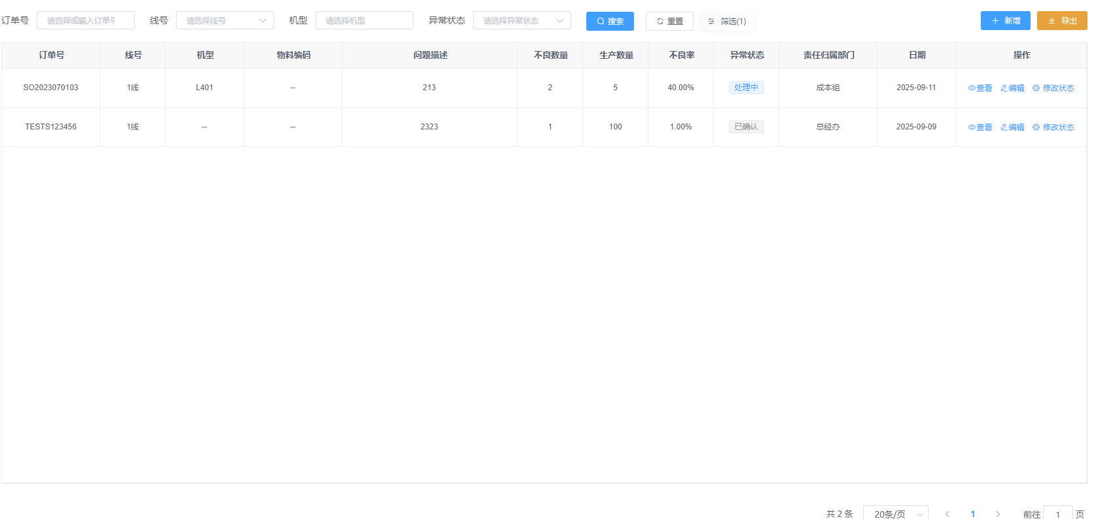
 |  |  | 3.新增客户要求功能 | 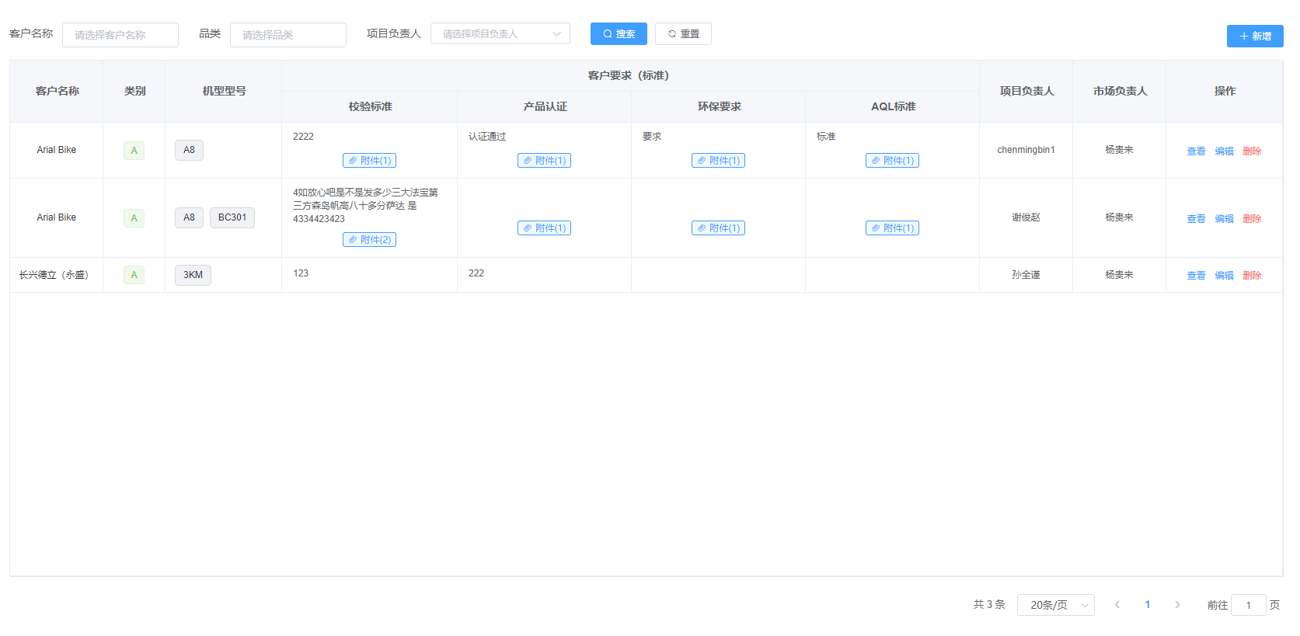
 |  |  | 4.新增检验记录功能、不良统计分析报表 | 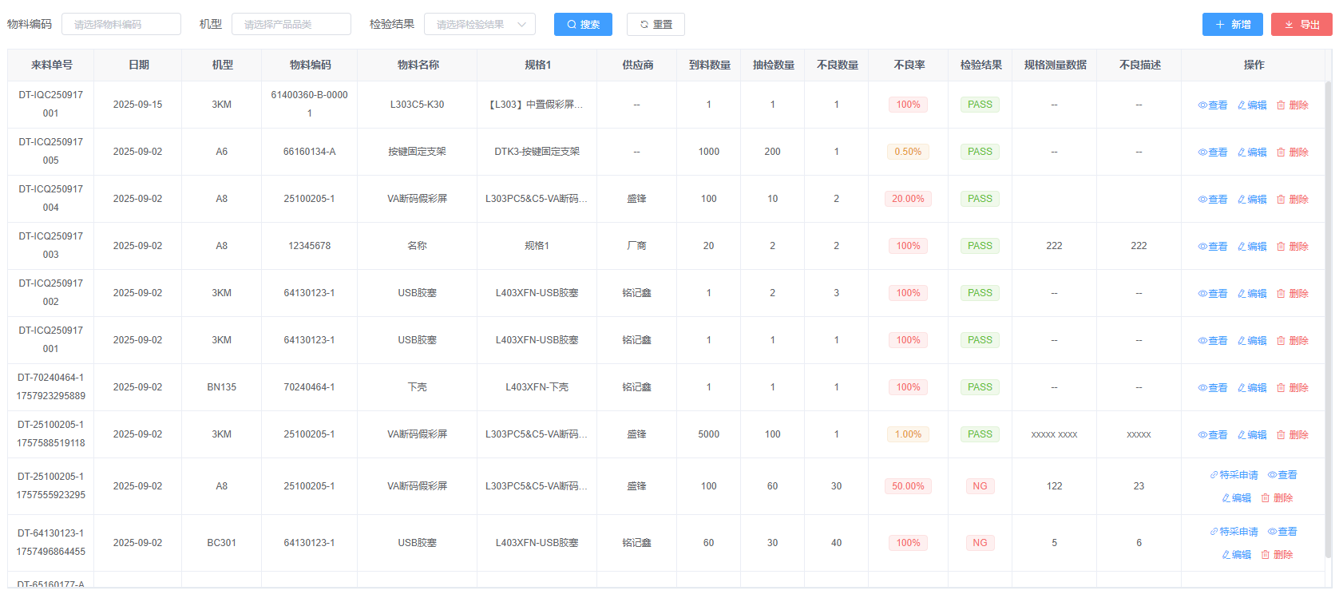 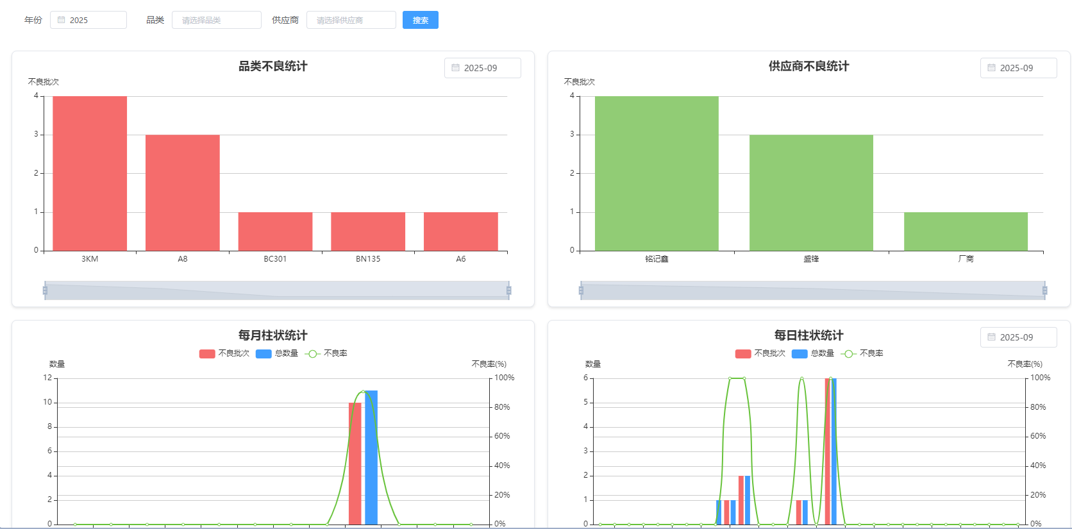
 |  |  | 5.新增定时任务，每半小时同步U8来料数据 | 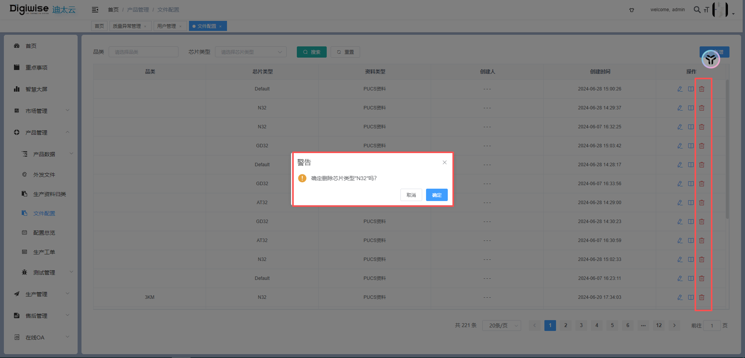
 |  |  | 6.文件配置增加删除功能 | 该功能无页面改动
 |  | 设备端 | 1.旧版SOP发布向上兼容 | 设备端为接口改动，无页面图片
V1.5.5 2025/9/20 |  | 迪太云系统 | 1.来料记录功能变更 | 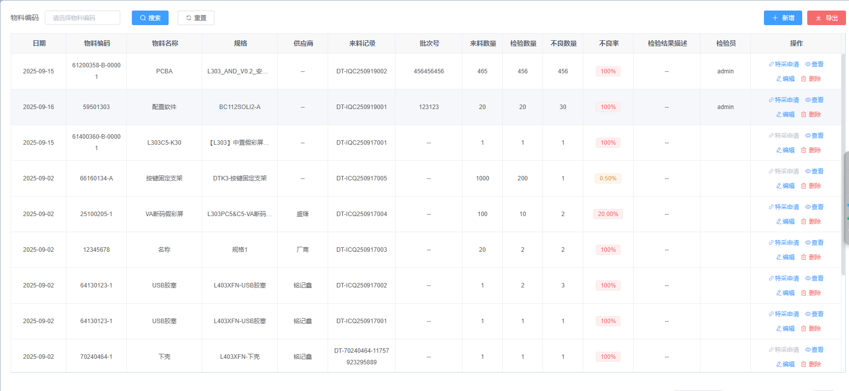
 |  |  | 2.维修记录功能变更 | 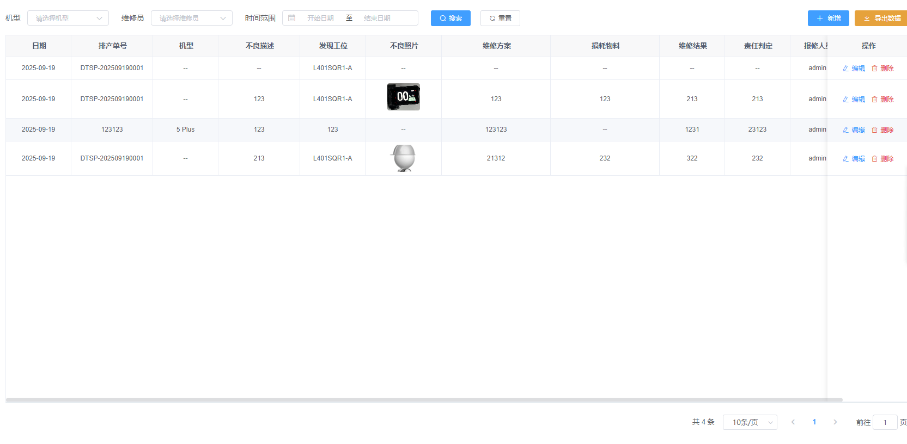
 |  |  | 3.新增产品工艺路线功能 | 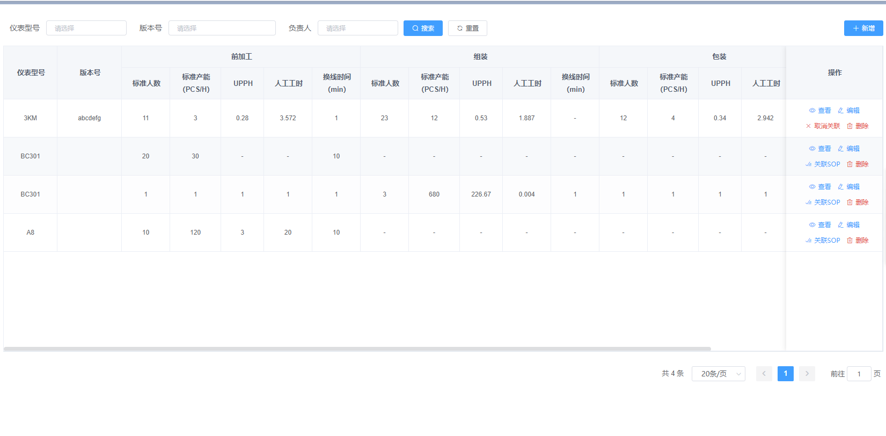
 |  |  | 4.sop新增排拉表上传，修改sop同步关联的产品工艺路线 | 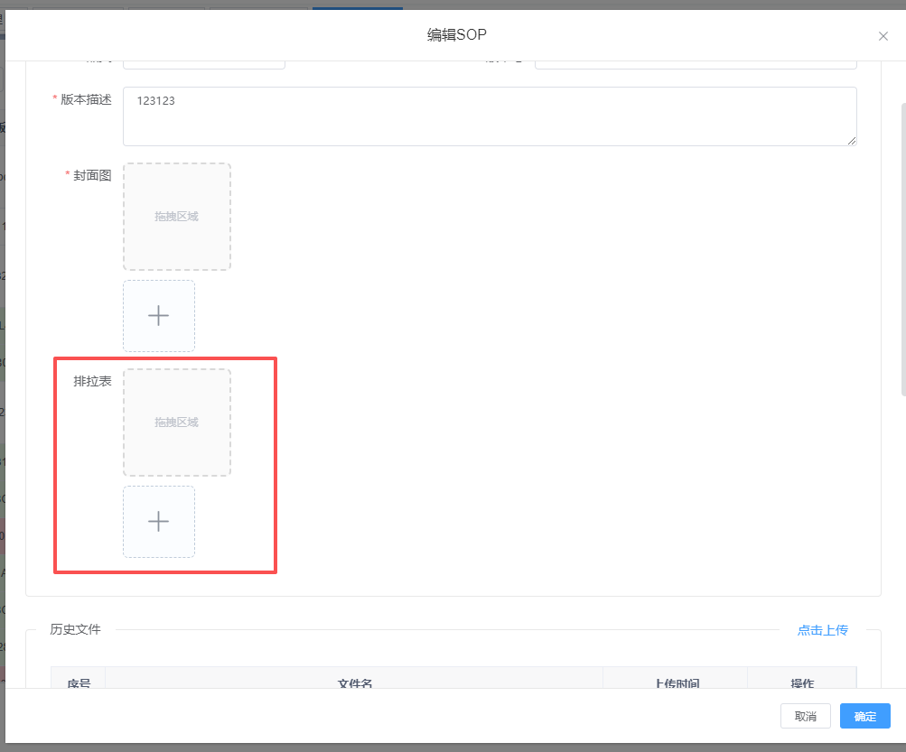
V1.5.6 2025/9/22 |  | 迪太云系统 | 1.优化工艺路线新增时进行计算 | 该功能无页面改动
 |  |  | 2.优化文件配置删除功能 | 该功能无页面改动
V1.5.7 2025/9/23 |  | 迪太云系统 | 1.检验记录业务接口改动 | 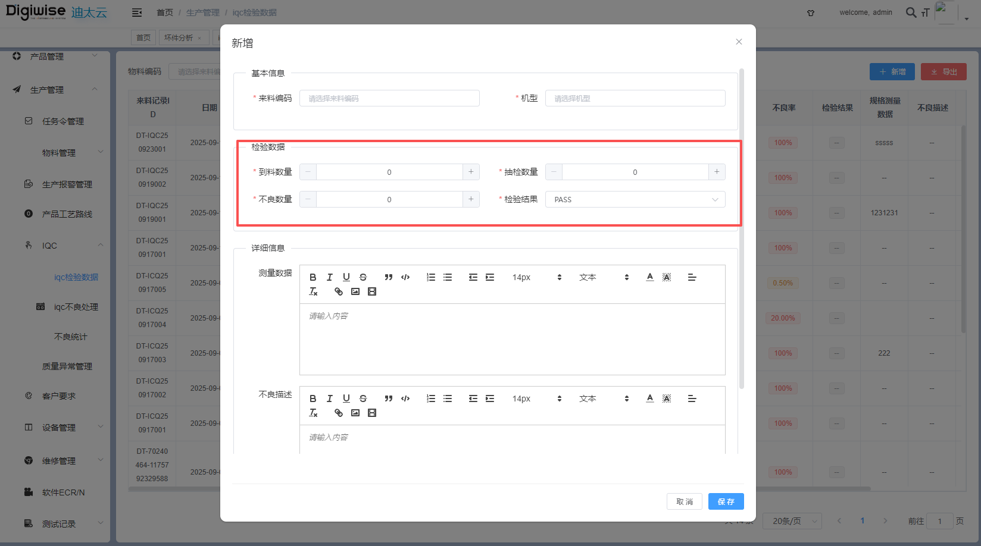
 |  |  | 2.不良记录业务接口改动 | 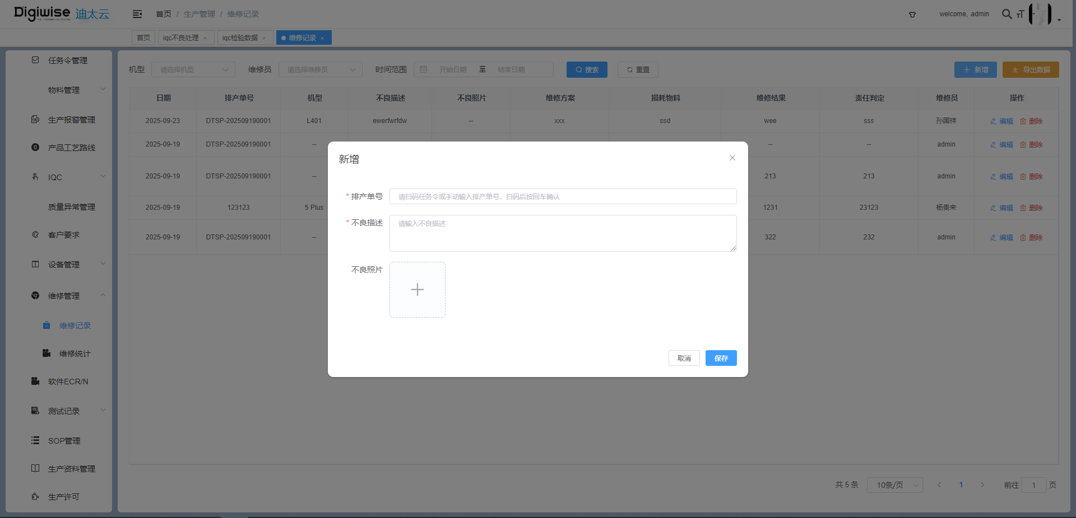
 |  |  | 3.新增部分v2接口兼容迪大圣项目 | 该功能无页面改动
V1.5.8 2025/10/9 |  | 迪太云系统 | 1.新增CRM相关菜单功能包含：联系人、跟进记录、跟进计划、项目跟进 | 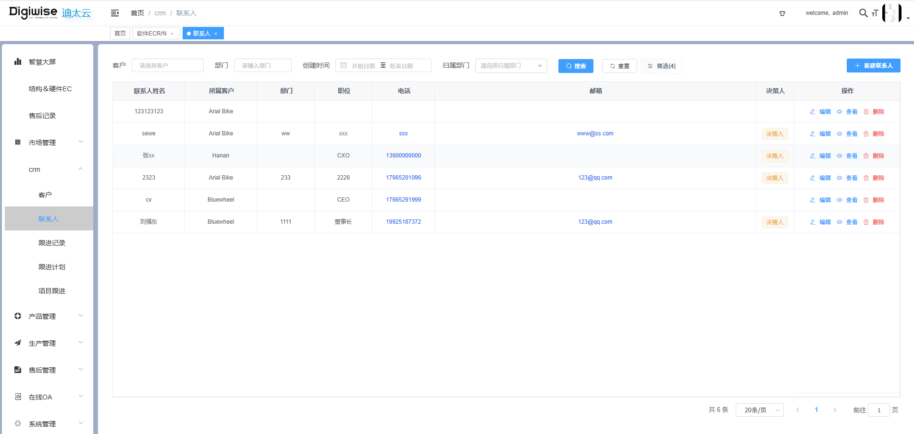 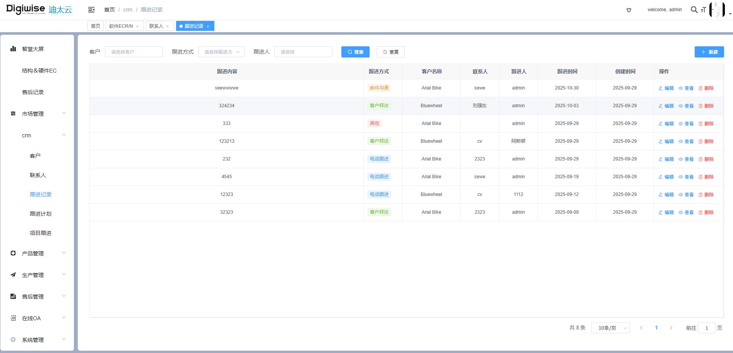 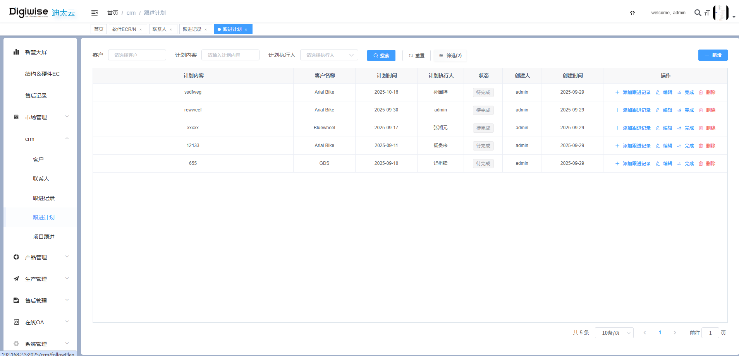 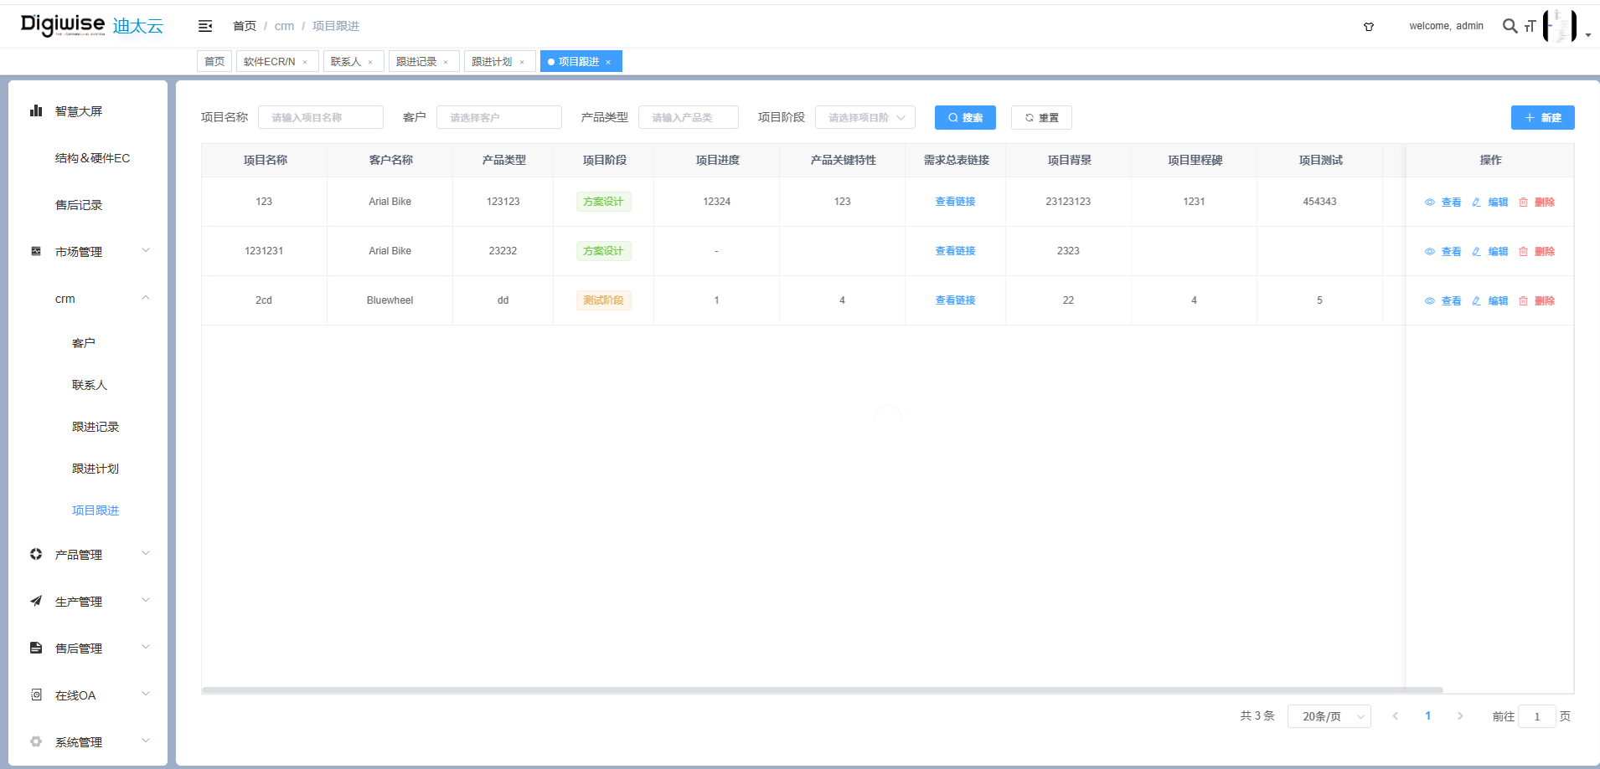
 |  |  | 2.客户列表新增CRM相关字段 | 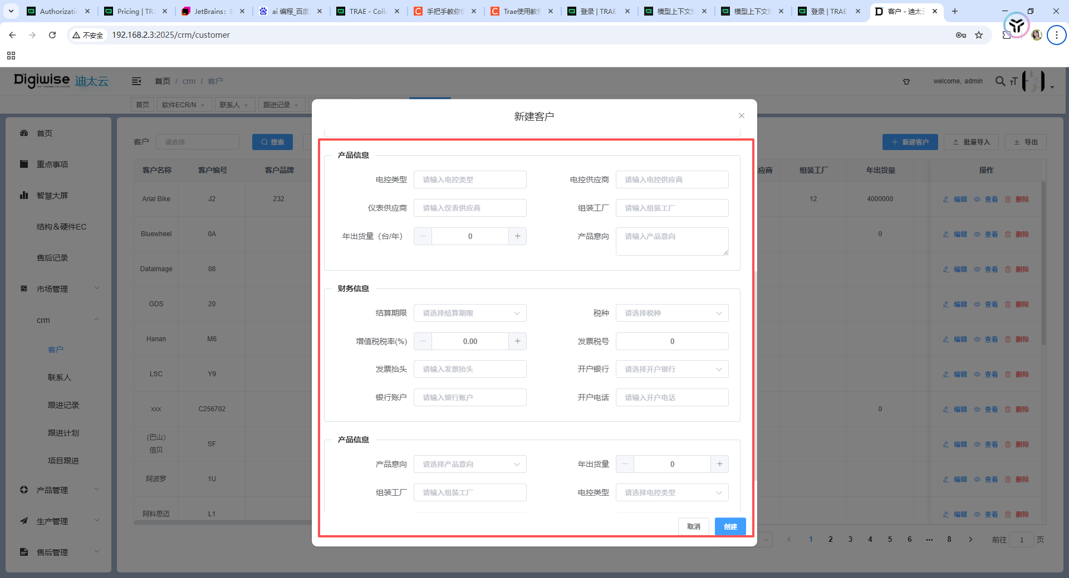
 |  |  | 3.工艺路线新增备注 | 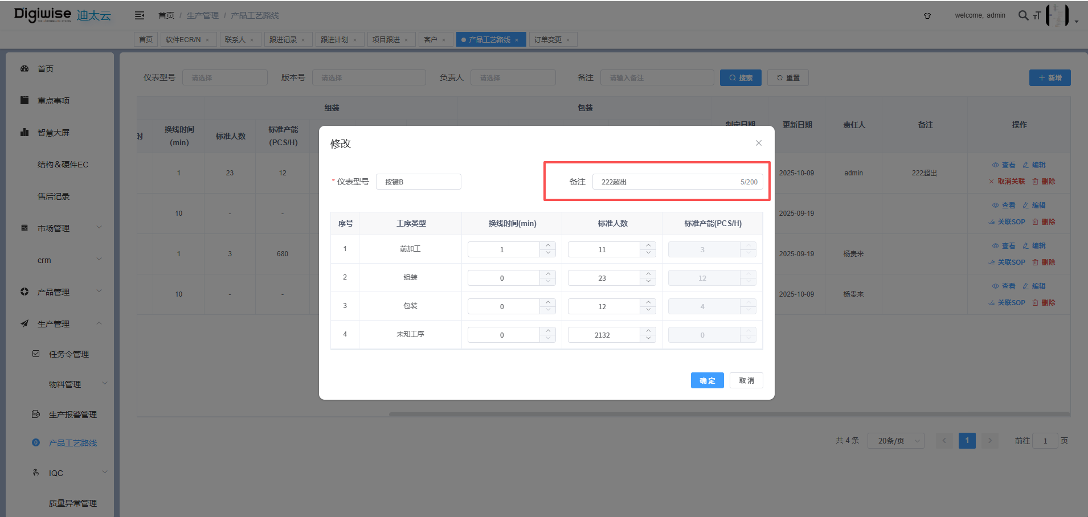
 |  |  | 4.订单变更增加详情列表
 |  |  | 5.坏件分析新增发生阶段 | 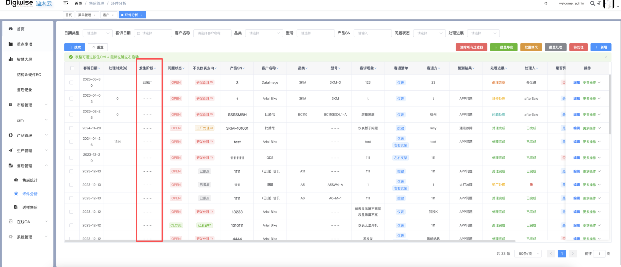
 |  |  | 6.生产许可新增有效期 | 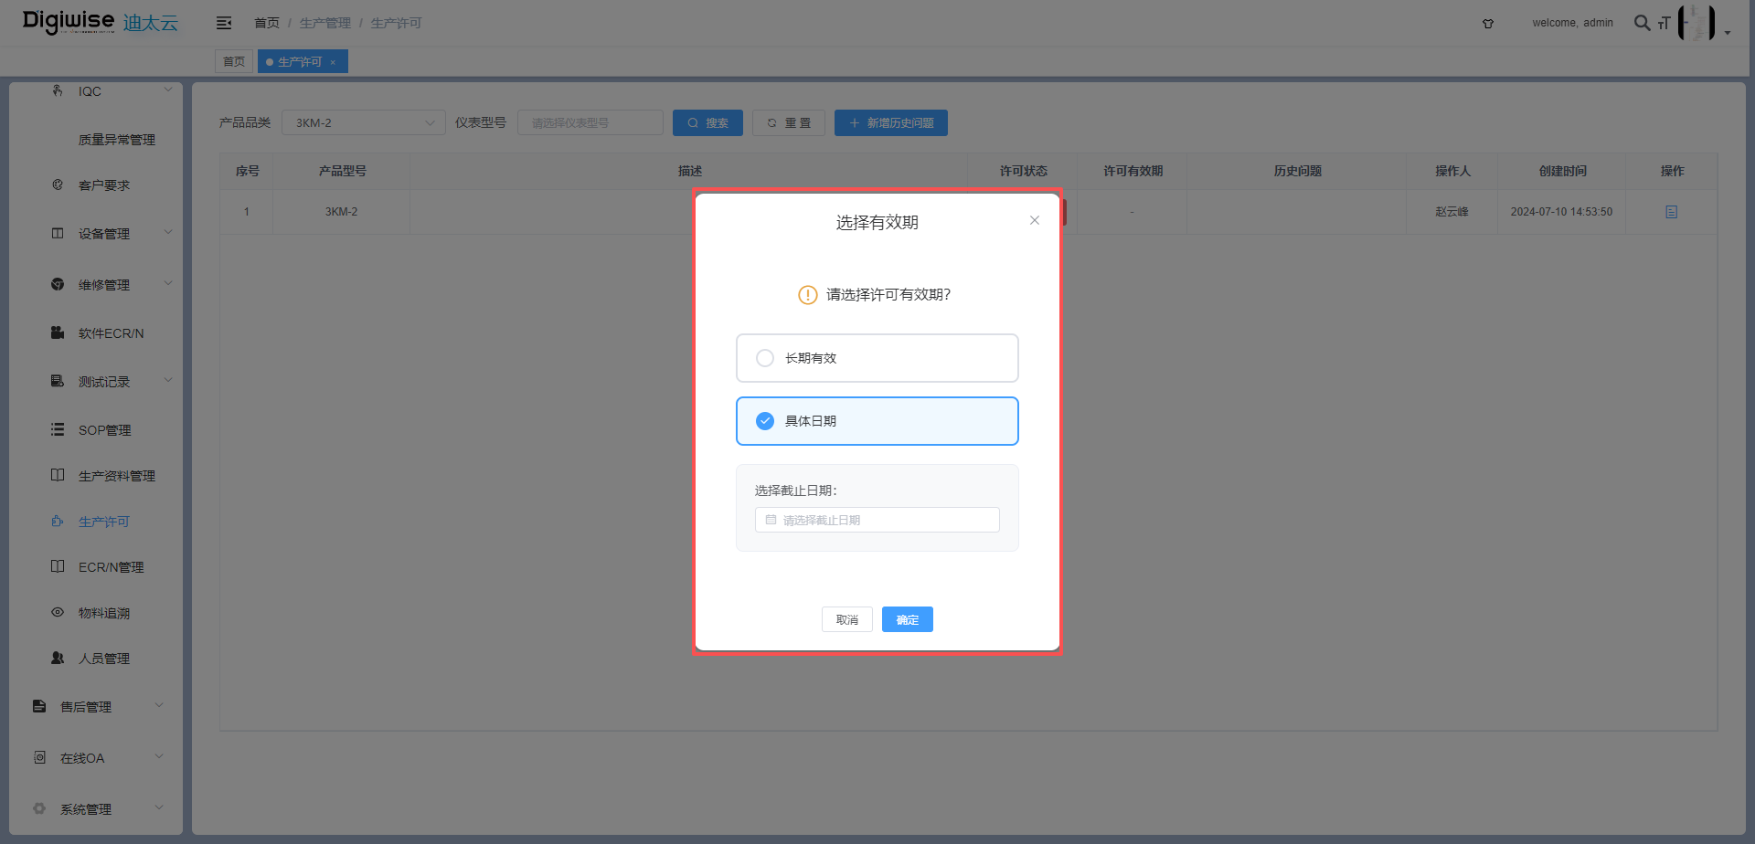
 |  |  | 7.客户要求新增质量负责人 | 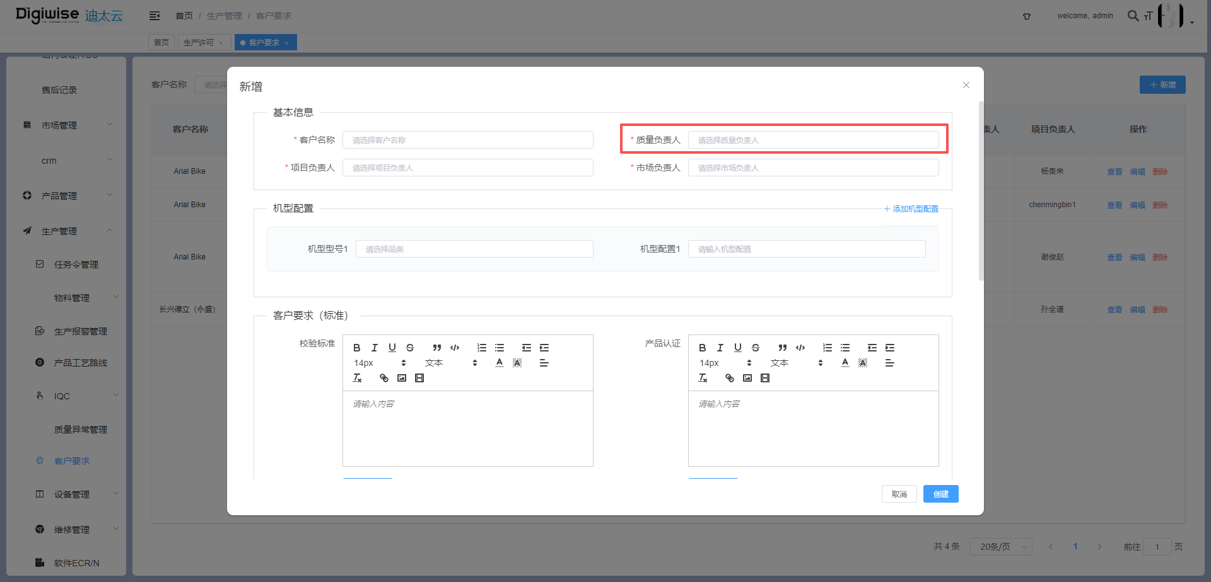
V1.5.9 2025/10/16 |  | 迪太云系统 | 1.客户要求新增客户出货地 | 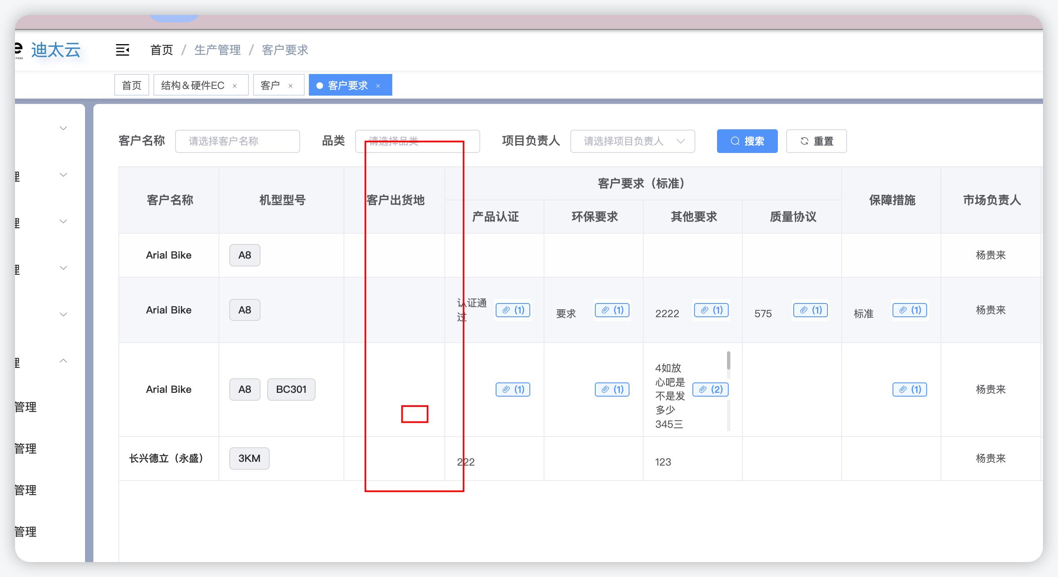
 |  |  | 2.客户列表新增客户属性 | 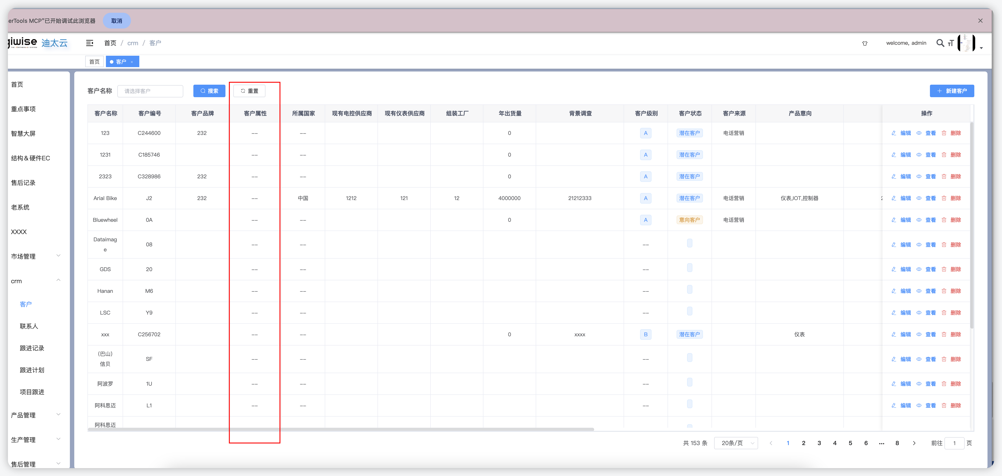
 |  |  | 3.客户联系人新增名片图片 | 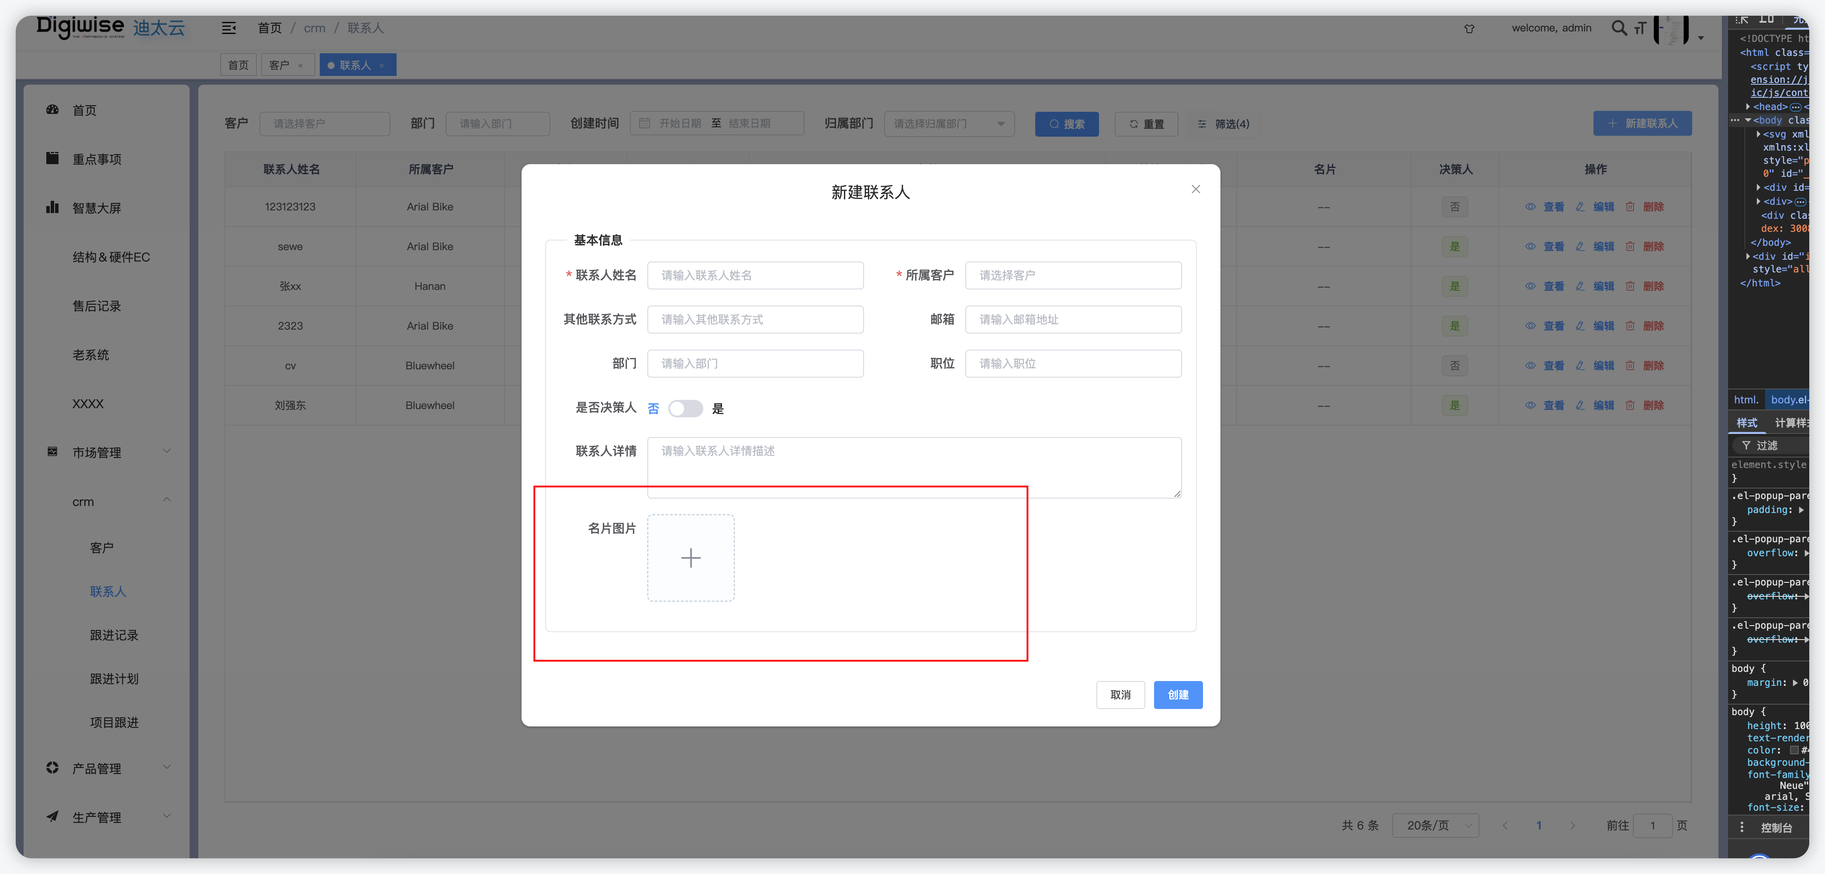
 |  |  | 4.来料记录新增备注 | 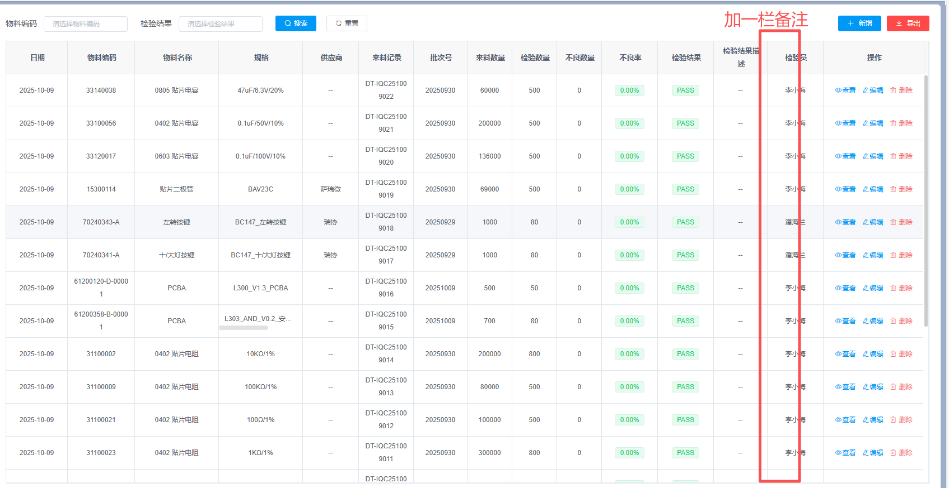
 |  |  | 5.IQC检验数据新增备注，支持物料供应商为空的情况下可手动填写供应商 | 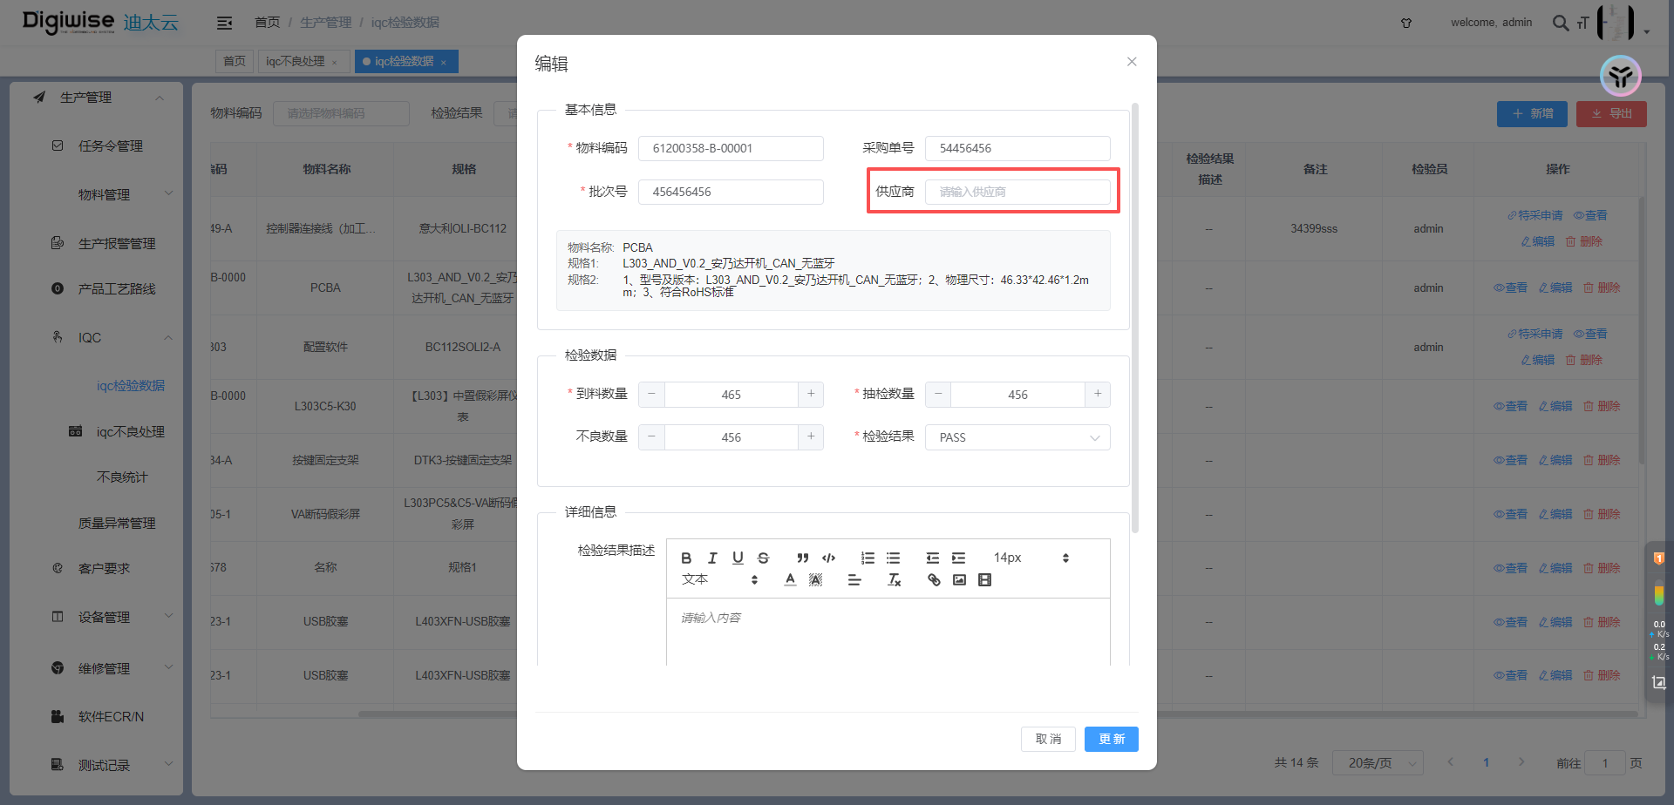 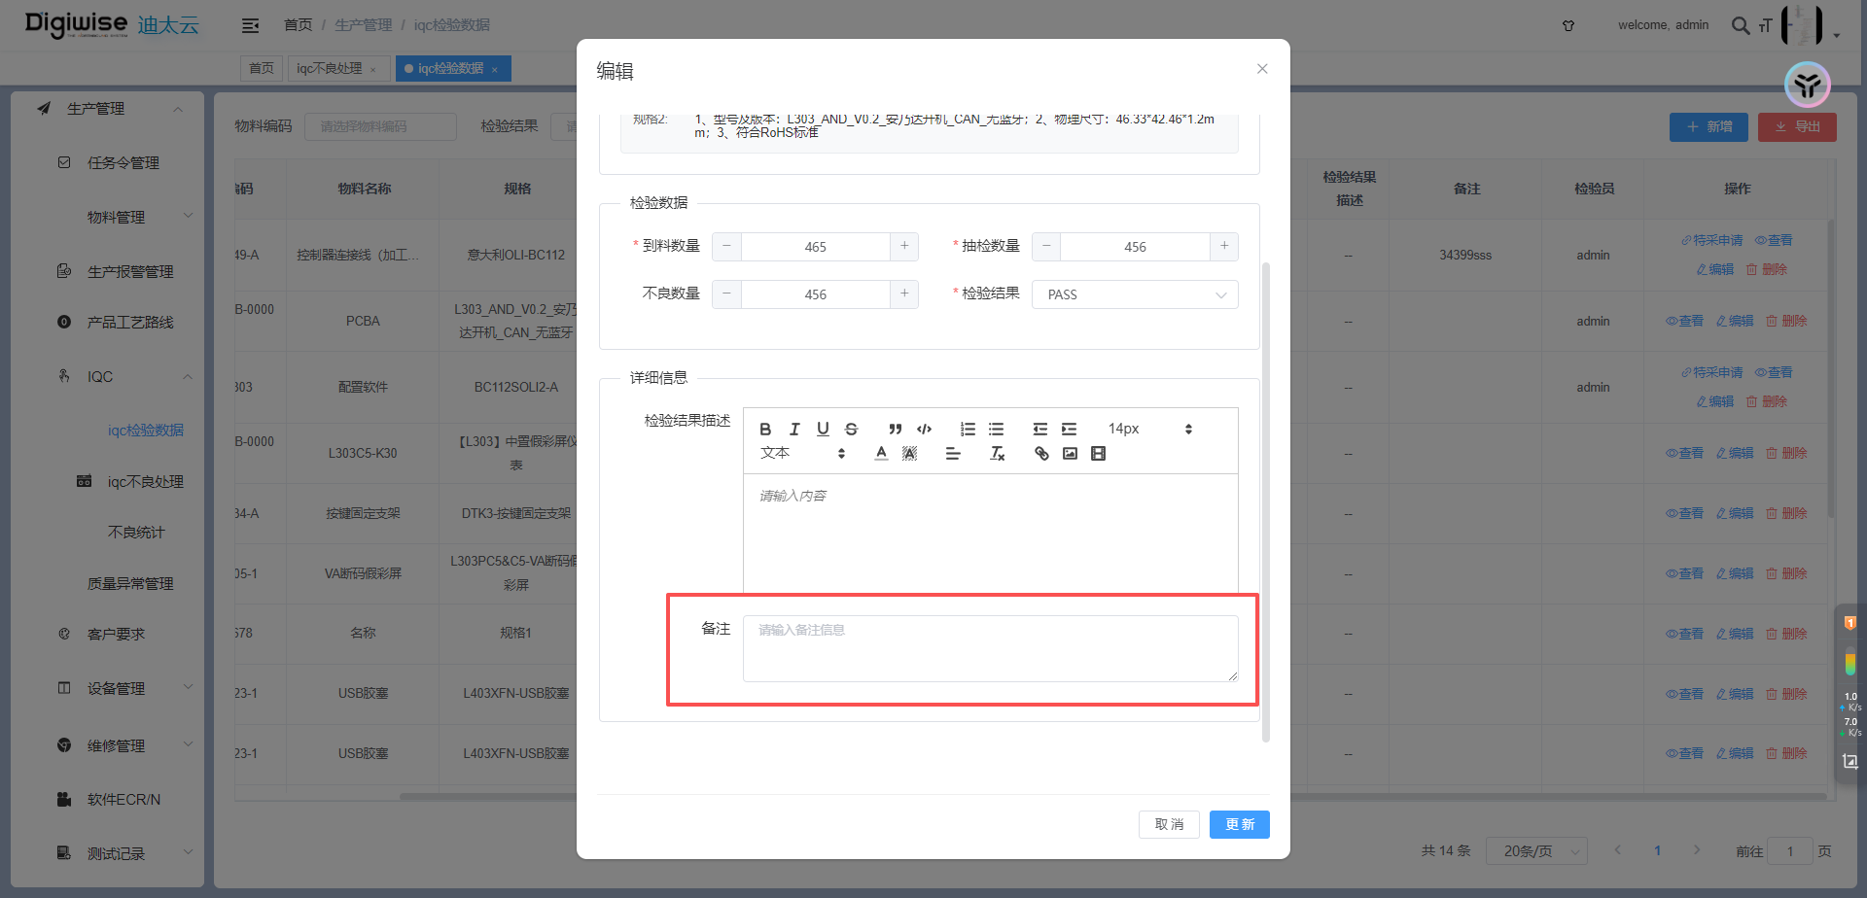
 |  |  | 6.任务令管理新增MUA配置列以及按钮 | 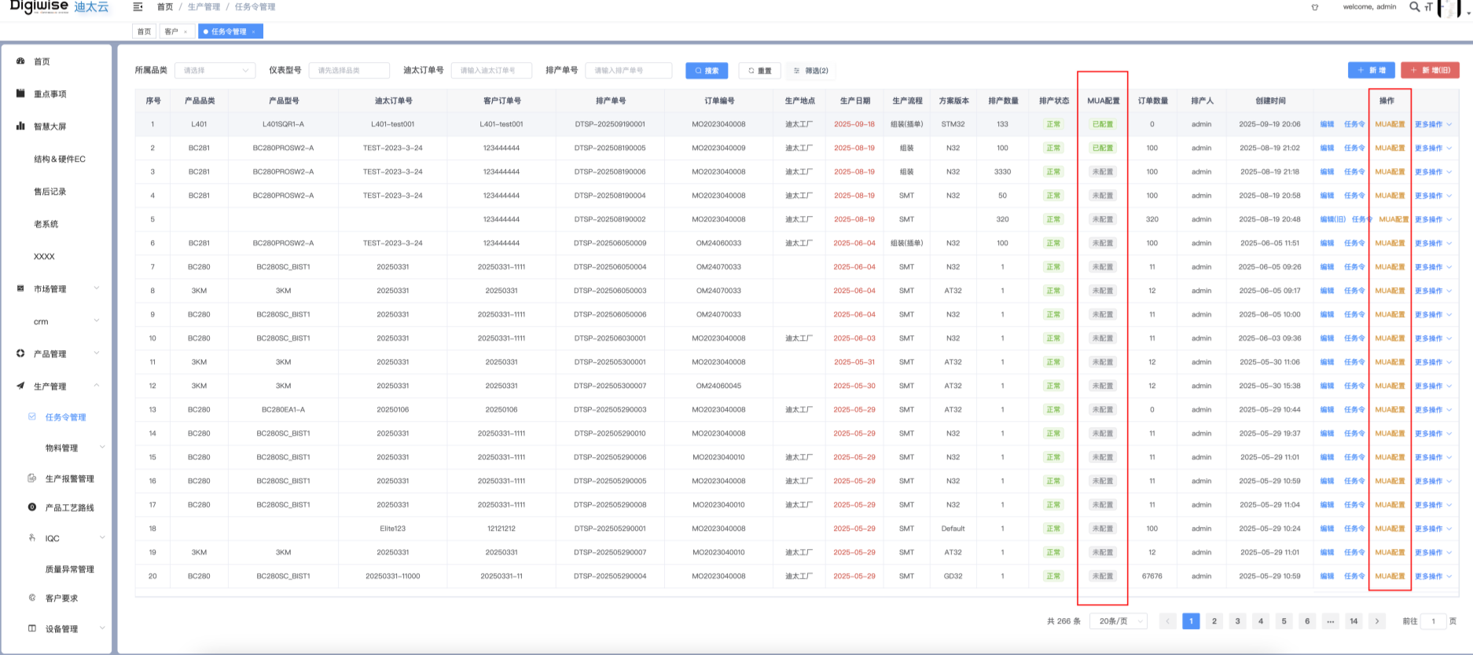
 |  | 设备端 | 1.工单号获取任务令返回改工单号下所有任务令的总数量 | 设备端为接口改动，无页面图片
V1.6.0 2025/10/17 |  | 迪太云系统 | 1.迪大圣相关功能上线 | 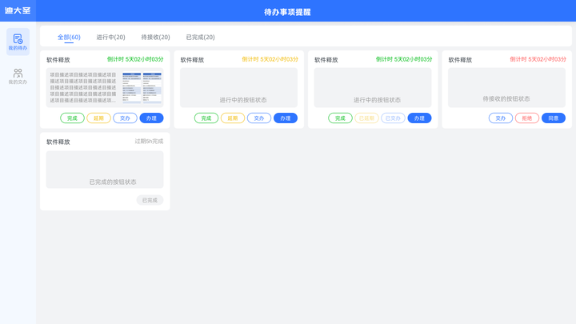 
 |  |  | 2.CRM相关页面优化，新增客户时可以同时创建联系人 | 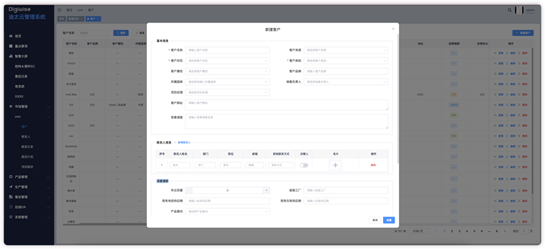
 |  |  | 3.配置总览审核时记录审核人，新增包装、规格书审核功能，修改包装功能优化升级 | 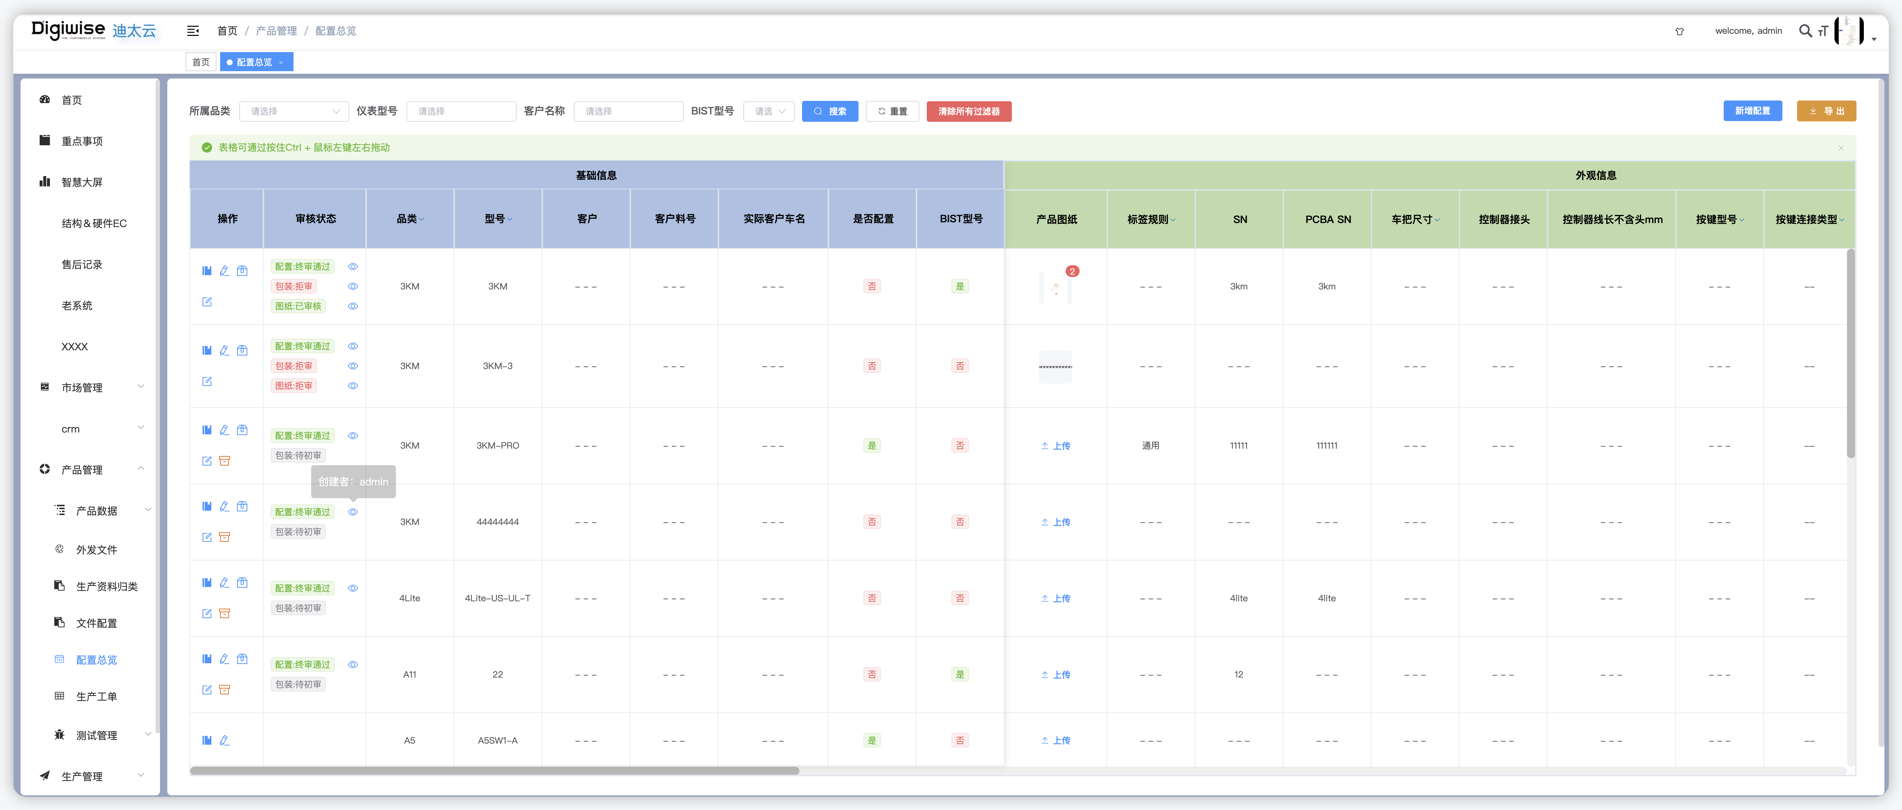
 |  | 设备端 | 1.获取任务令列表数据与迪太云系统保持一直 | 设备端为接口改动，无页面图片
V1.6.1 2025/10/31 |  | 迪太云系统 | 1.新系统新增箱号、销售单号，订单号查询 | 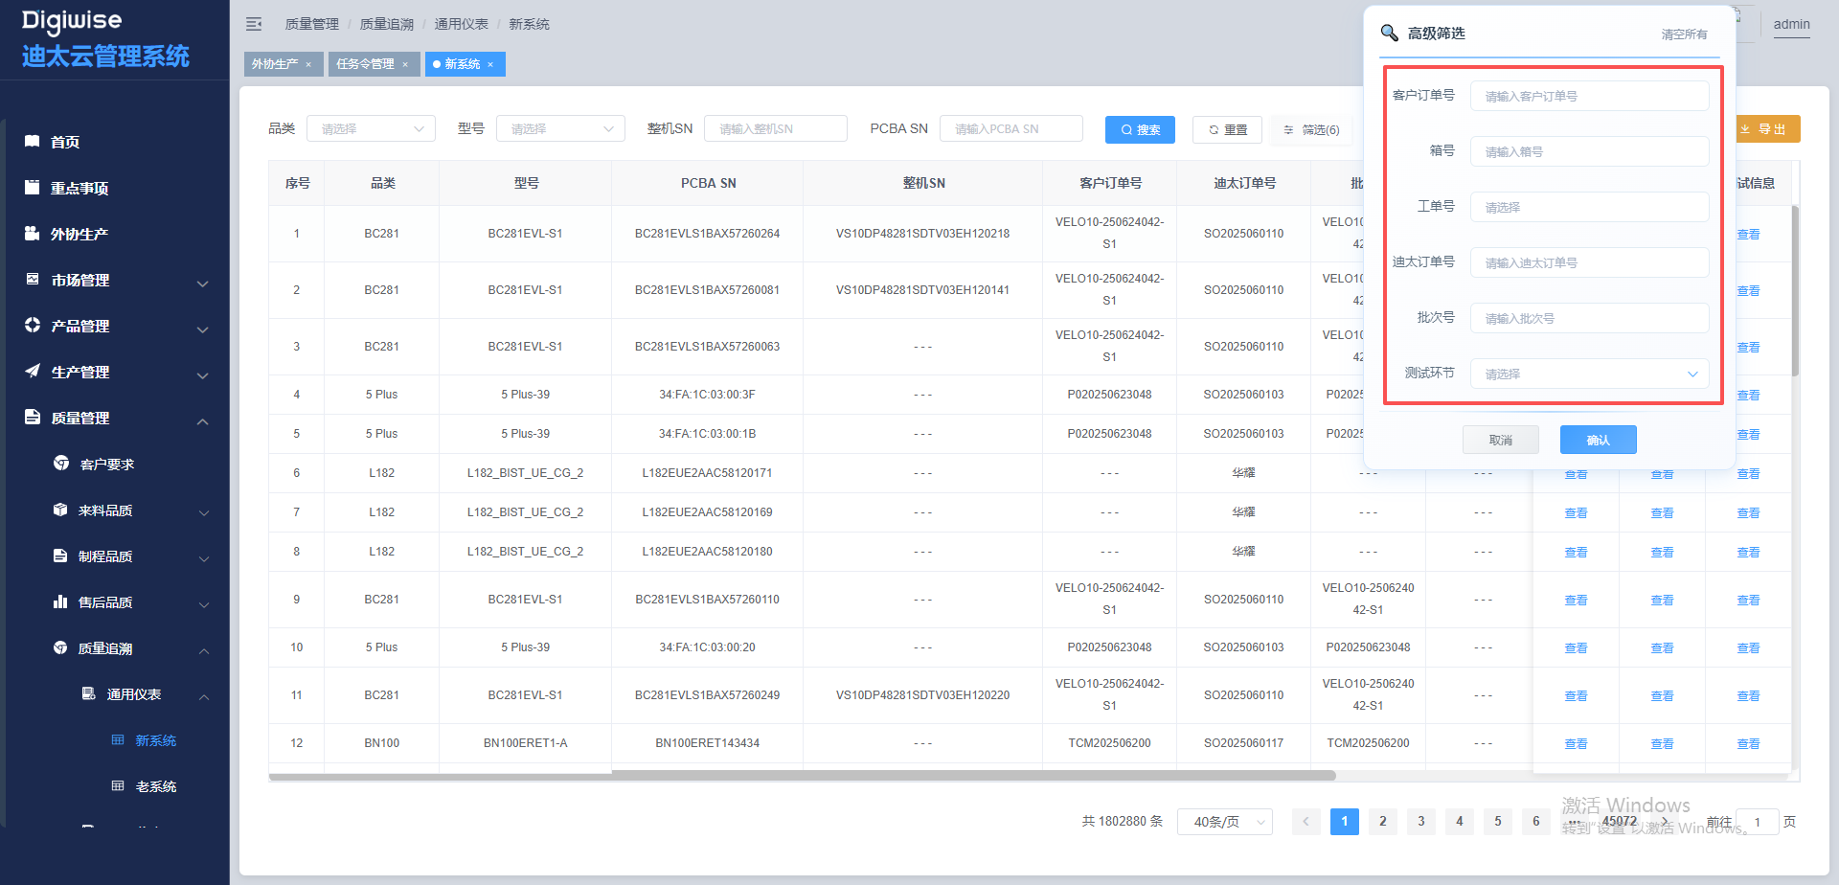
 |  |  | 2.检验记录新增供应商、备注查询 | 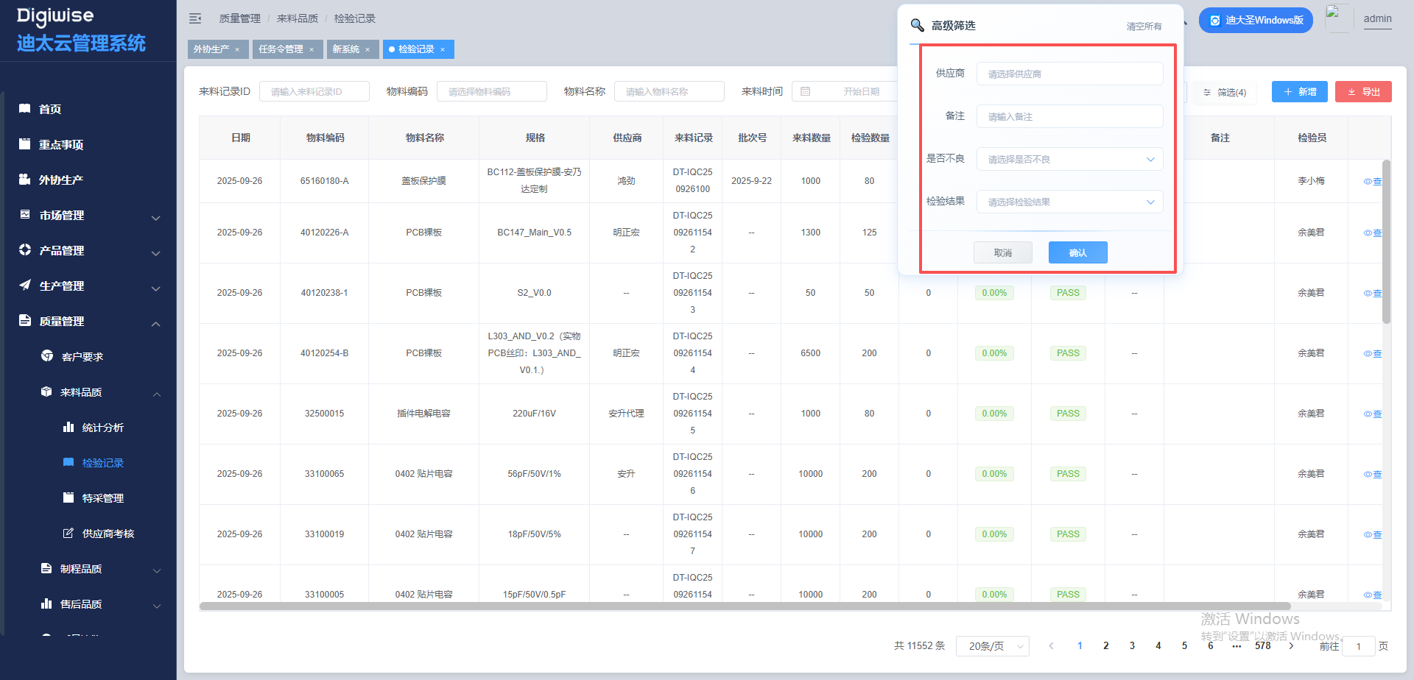
 |  |  | 3.配置总览允许标签规则设置空 | 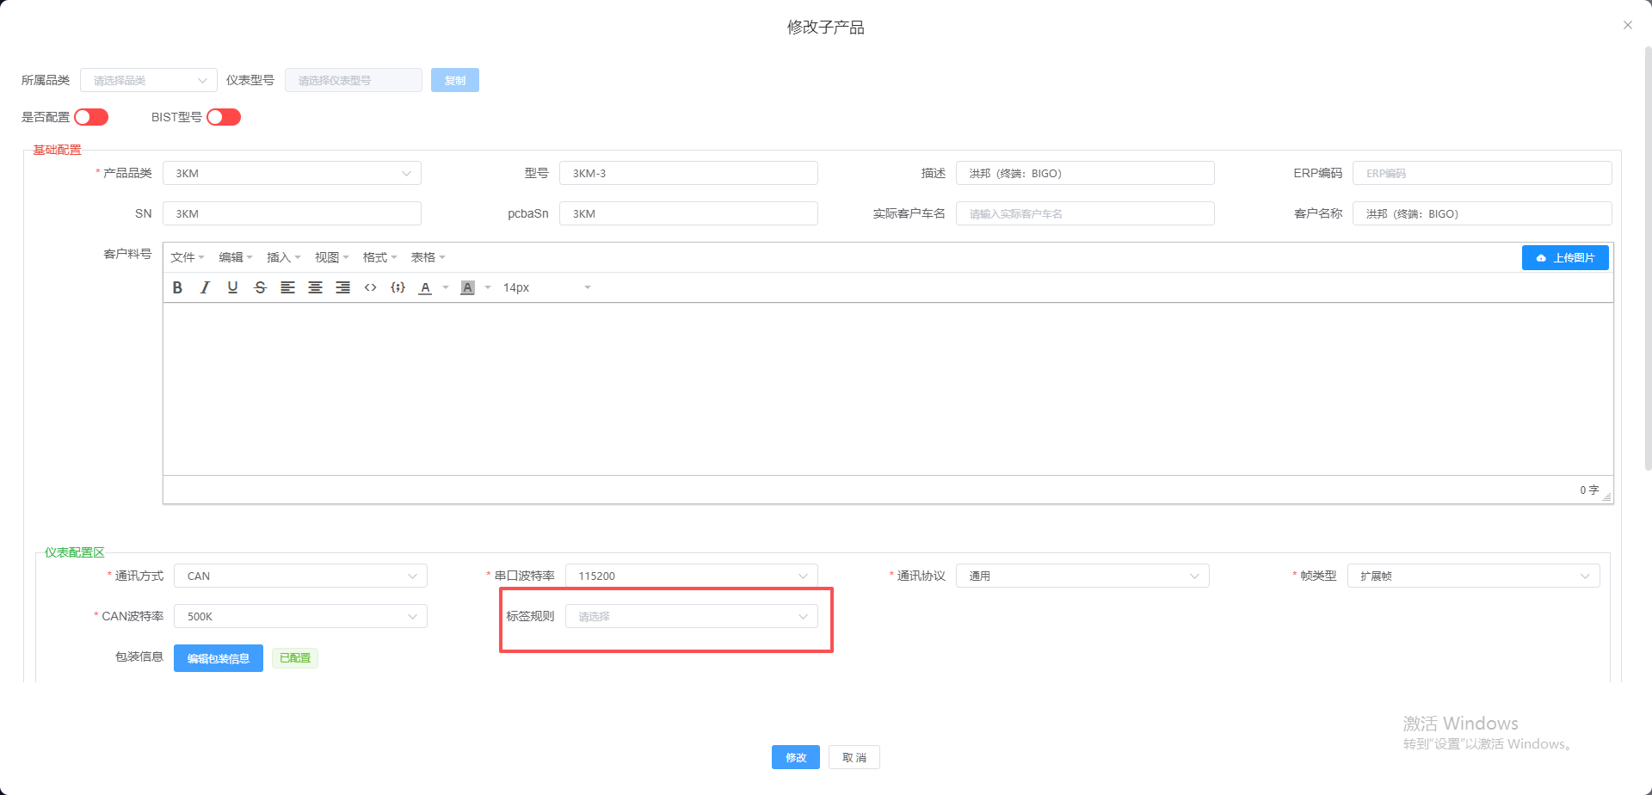
 |  |  | 4.任务令新增导入功能 | 
 |  |  | 5.SMT的任务令创建外协厂生产任务 | 
 |  |  | 6.新增外协厂发布功能、邮箱推送功能 | 
 |  |  | 7.新增邮箱联系人功能 | 
 |  | 迪大圣系统 | 1.待办事项定时任务优化，增加操作推送功能 | 
V1.6.2 2025/11/06 |  | 迪太云系统 | 1.配置总览增加BIST关联编辑 |  

 |  |  | 2.CRM客户列表新增国家搜索，新增客户收货地列表 | 

 |  |  | 3.外协生产联系人新增主送、抄送 | 

 |  |  | 4.外协生产邮件增加pcba相关文案 | 
 |  |  | 5.任务令mua的电控由型号决定 | 
 |  | 迪大圣系统 | 1.新增用户在线列表，并且支持点击用户详情发送代办 | 

V1.6.3 2025/11/21 |  | 迪太云系统 | 1.新增预测订单，由相关人员录入：关键风险&对策（项目经理）、关键物料采购风险&备货对策（采购）、生产计划风险&对策（PMC）、相关决策意见备注（市场）

 |  |  | 2.新增订单，品类关联预测订单弹窗提示

 |  |  | 3.外协生产增加同步采购信息，BOM文件上传

 |  |  | 4.产品配置、软件数据、 送样族谱新增腾讯文档地址

 |  |  | 5.sop管理优化，针对旧数据编辑可选工程审核，旧数据审可直接在sop管理直接审核

 |  |  | 6.订单变更，优化审批流程，调整不涉及也视为同意审批

 |  | 设备端 | 1.设备增加群组功能，支持分组推送 | 设备端为接口改动，无页面图片
V1.6.4 2025/11/26 |  | 迪太云系统 | 1.增加部分功能自动创建迪大圣待办事项，功能模块分别为： 跟进计划、订单变更、SOP审核、软件ECR/N审核、硬件ECR/N审核、外协生产资料上传 | 无
 |  | 迪大圣系统 | 1.新增我的流程功能，该功能展示从迪太云系统自动生成的待办事项，提供跳转功能，跳转到指定审核页面 | 
 |  | 设备端 | 1.上传lime出现NG回滚包装数据 | 设备端为接口改动，无页面图片
V1.6.5 2025/12/09 |  | 迪太云系统 | 1.外协资料SMT新增非任务令创建 | 
 |  |  | 2.新增外协订单用于上传采购订单信息，并且根据采购订单自动同步到外协资料 | 
 |  |  | 3.大货和送样的售后记录合并，新增部分售后字段。 | 
 |  |  | 4.新增客诉闭环功能 | 
 |  | 迪大圣系统 | 5.新增在列表左侧新增未完成的条数提醒，新增闹钟提醒功能 | 

